Parameter Estimation
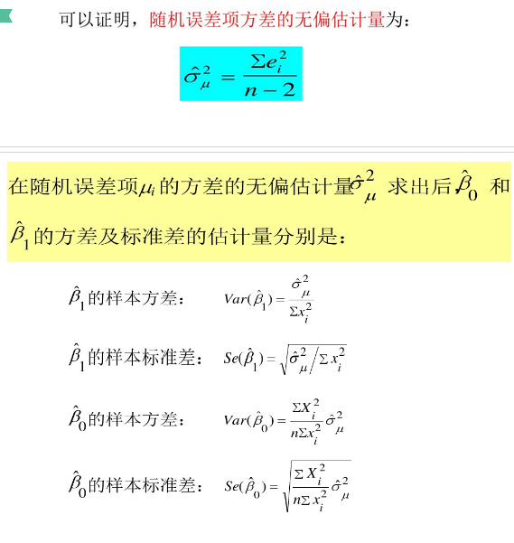
线性回归模型的参数估计
线性回归模型的参数估计方法包括：最小二乘法、最大似然法、矩估计等。

1.最小二乘法
最小二乘法的机理是使被解释变量的估计值与其实际观测值之差的平方和最小而得到参数估计值。
被解释变量与其估计值之差的平方和可以表示为

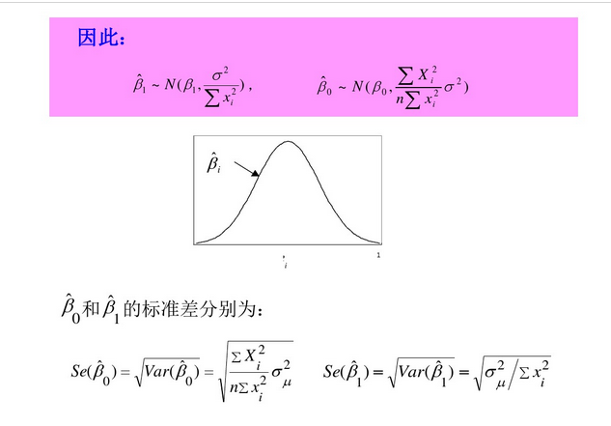
2. 最大似然法
对于观测值{（Xi，Yi）：i=1,2,…,n}，由于Yi服从如下的正态分布：

因为Yi是相互独立的，所以Y的所有样本观测值的联合概率，也即似然函数为

由于似然函数的最大化与似然函数对数的最大化是等价的，所以取对数似然函数如下

上式等价于对下式求最小值：

可见，在满足一系列基本假设的情况下，模型结构参数的最大似然估计量与普通最小二乘估计量是相同的

3. 矩估计
正规方程组也可以通过矩估计的思想来导出。一元线性回归模型有如下假设条件：

相应的样本矩条件可写成

由于1/n不影响方程组的解，所以矩估计与普通最小二乘方法等价。

随机干扰项mui的方差sigma2的估计

在估计的参数（常数项和自变量的系数）的方差表达式中，都含有随机干扰项的方差sigma2。由于随机干扰项的方差实际上是未知的，因此参数的方差实际上无法计算，这就需要对其进行估计。由于随机干扰项不可观测，只能从随机干扰项的估计（残差）来对总体方差进行估计。（参考：李子奈，计量经济学）可以证明：
（1）总体方差sigma2的最小二乘估计量为：

（2）总体方差sigma2的最大似然估计量为：

（3）总体方差sigma2的矩估计量为：

以上三种总体方差sigma2的估计量都具有一致性，但最大似然估计法和矩估计法不具有无偏性。

引入随机干扰项的原因
（1） 代表未知的影响因素
（2） 代表残缺数据。虽然认识到该因素对被解释变量有显著影响，但无法获取数据。
（3） 代表众多细小影响因素。认识到该因素对被解释变量有影响，也可以获取数据，但由于影响不明显，在简洁性原则下，省略该因素。
（4） 代表数据观测误差。认识到该因素对被解释变量有影响，也可以获取数据，并纳入模型中，但获取的数据存在测量误差。
（5） 代表模型设定误差。设定的模型函数与真实的模型有偏差。
（6） 变量的内在随机性。
原生随机误差：包含假设（3）、（6）
衍生随机误差：包含（1）、（2）、（4）、（5）

BLUE
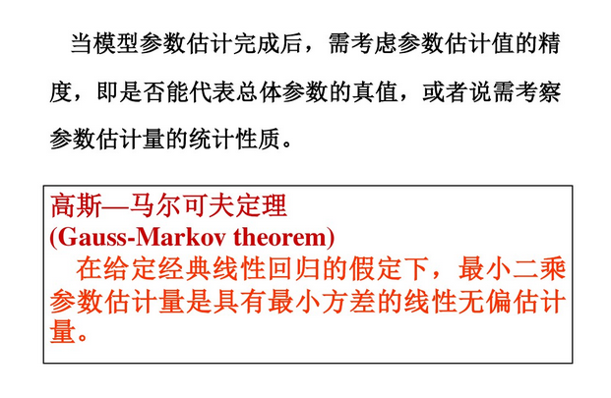

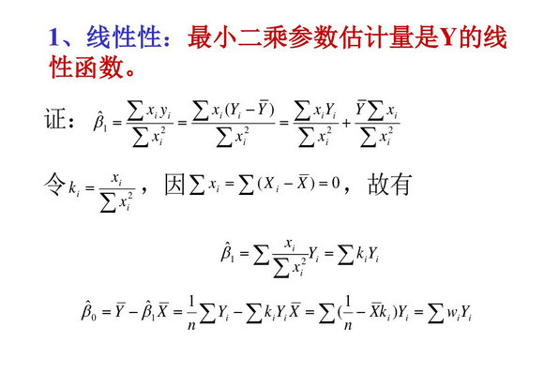

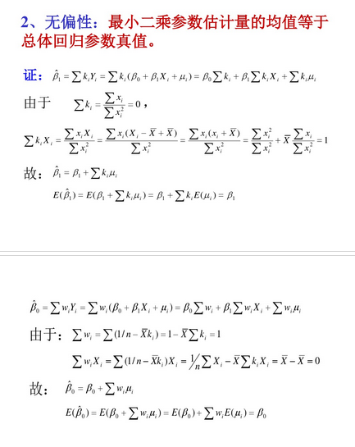

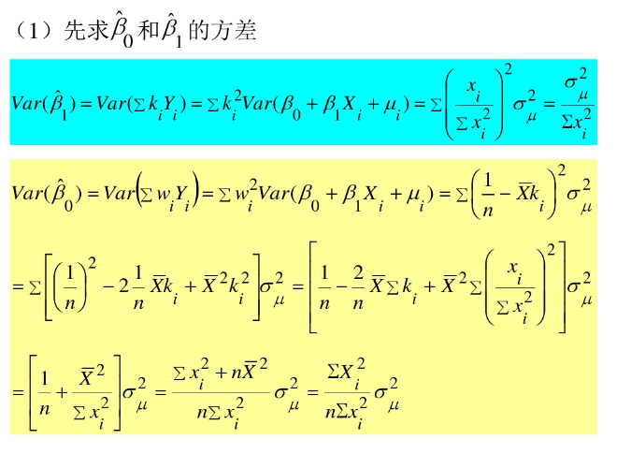

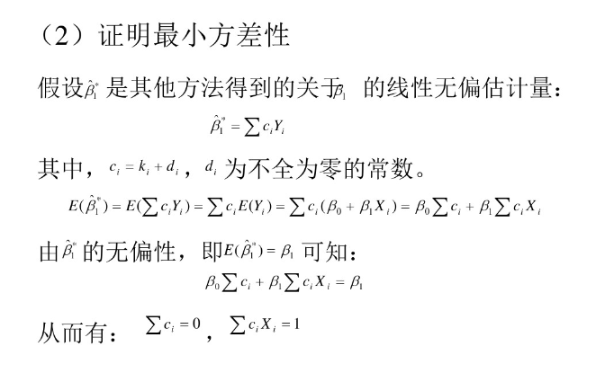

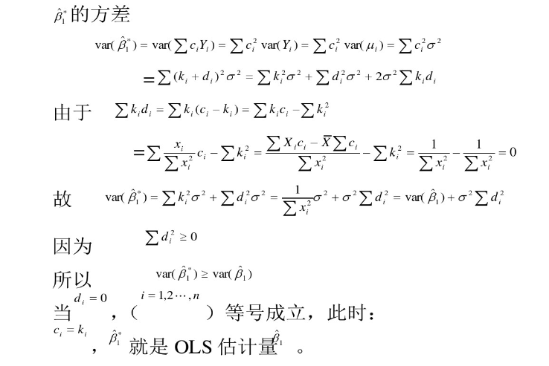

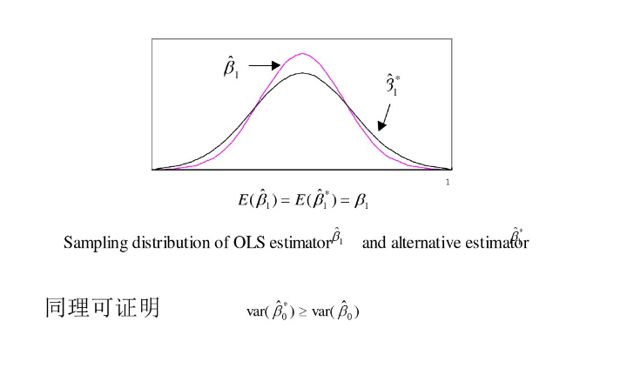

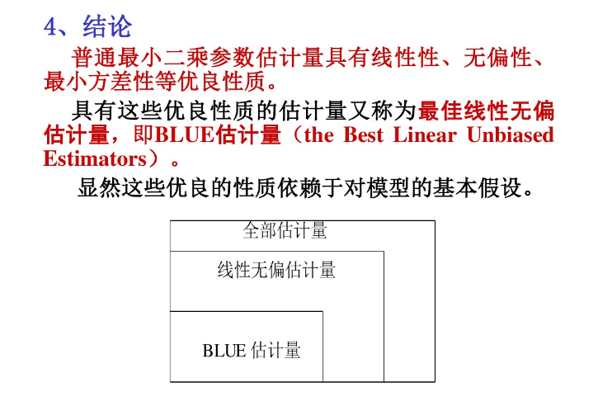

CostFunc(LeastSquares)
最小二乘估计量的统计性质
考察总体的估计量，可从如下几个方面考察其优劣性：
（1）线性性，即它是否是另一个随机变量的线性函数； | 这里，前三个准则也称作估计量的有限样本性质或小样本性质（small-sample properties）,因为一旦某估计量具有该性质，它是不以样本的大小而改变的。
（2）无偏性，即它的均值或期望是否等于总体的真实值； | 拥有这类性质的估计量称为最佳线性无偏估计量（Best Linear Unbiased Estimator，BLUE）。
（3）有效值，即它是否在所有线性无偏估计量中具有最小方差； | 当然，在有限样本情形下，有时很难找到最佳线性无偏估计量，这时就需要考察样本容量无限增大时估计量的渐进性质。
（4）渐进无偏性，即样本容量趋于无穷大时，它的均值序列是否趋于总体真值； | 后三个准则称为估计量的无限样本性质或大样本渐进性质（large-sample asymptotic properties）。
（5）一致性，即样本容量趋于无穷大时，它是否依概率收敛于总体的真值； | 如果有限样本情况下不能满足估计的准则，则应扩大样本容量，考虑参数估计量的大样本性质。
（6）渐进有效性，即样本容量趋于无穷大时，它在所有的一致估计量中是否具有最小的渐进方差。

从估计量统计性质的角度看，无偏性与有效性是小样本性质中最为重要的两个性质，线性性并不是必须的；
而在大样本性质中，由于问题较为复杂，人们更多地关注一致性。
普通最小二乘法具有线性性、无偏性和有效性，是最佳线性无偏估计量
这就是著名的高斯-马尔科夫定理（Gauss-Markov theorem）。

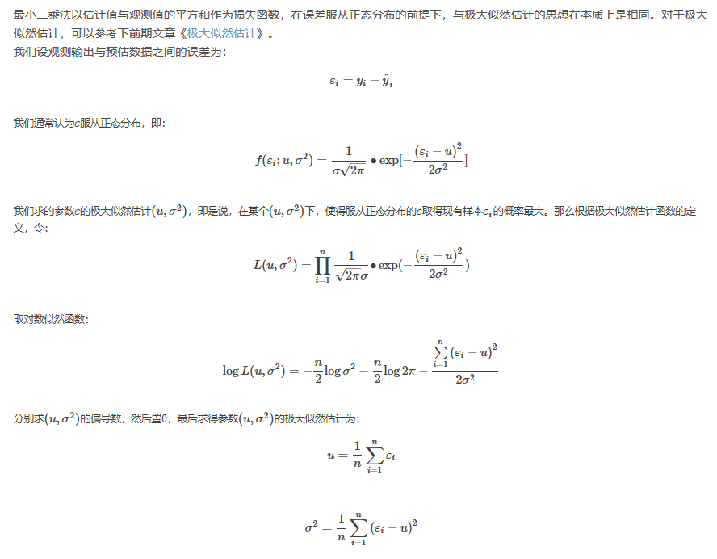

我们在线性回归中要求得最佳拟合直线yˆi=θ0+θ1∙xi，实质上是求预估值yˆi与观测值yi之间的误差εi最小（最好是没有误差）的情况下θ的值。
而前面提到过，ε是服从参数(u,σ2)的正态分布，那最好是均值u和方差σ趋近于0或越小越好。即:
u=1n∑i=1nεi=1n∑i=1n(yi−yˆi)趋近于0或越小越好
σ2=1n∑i=1n(εi−u)2=1n∑i=1n(yi−yˆi−u)2≈1n∑i=1n(yi−yˆi)2趋近于0或越小越好。
而这与最前面构建的平方形式损失函数本质上是等价的。

Optimization Approach
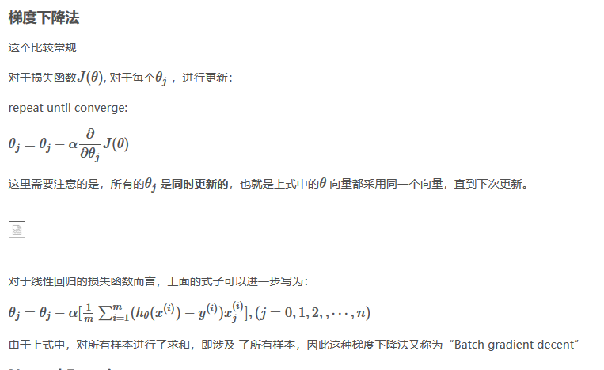
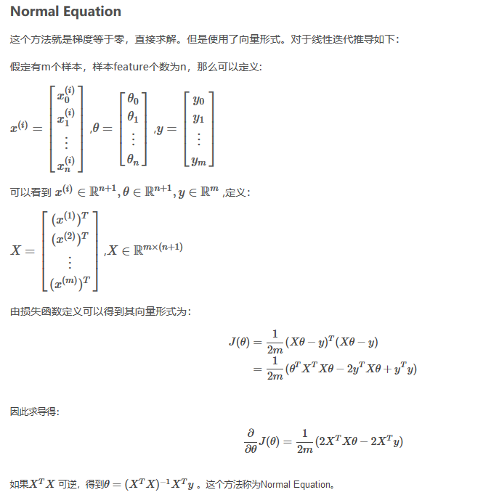
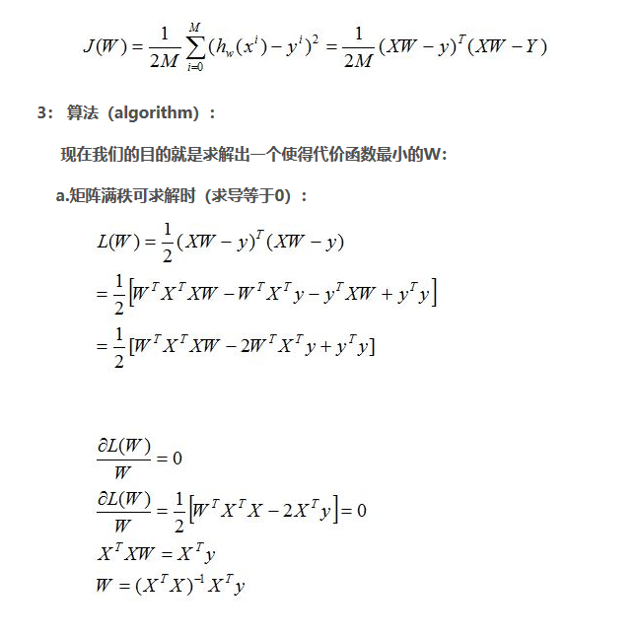
从他们的时间复杂度可以看出，当n比较大时，用梯度下降法时间上更有优势。
这里的大，吴恩达给出的建议是，当n < 10000时，可以考虑Normal Equation，当n >10000时，使用梯度下降更好。

Regularization
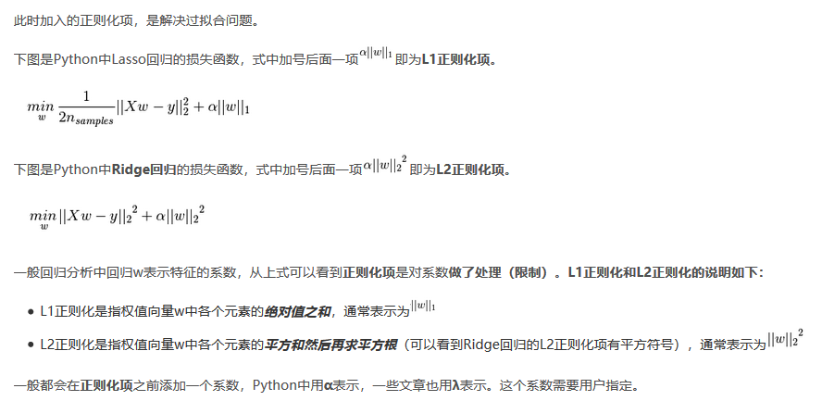
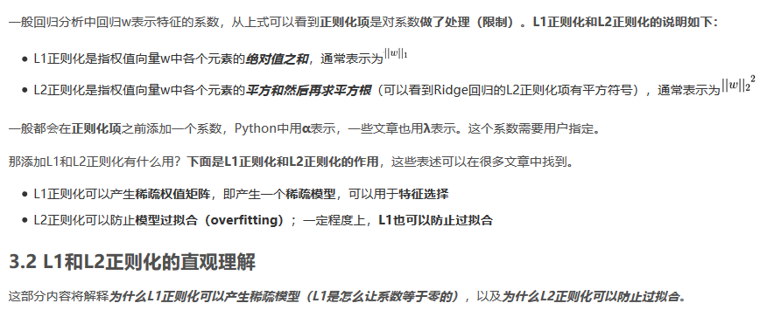
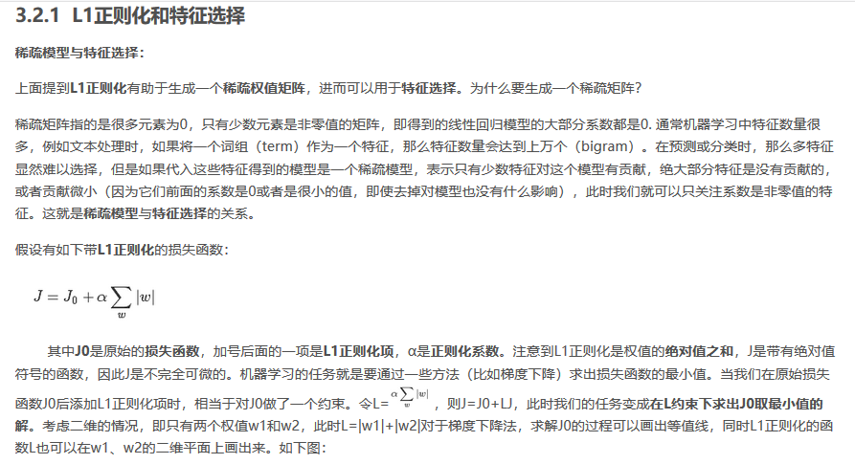
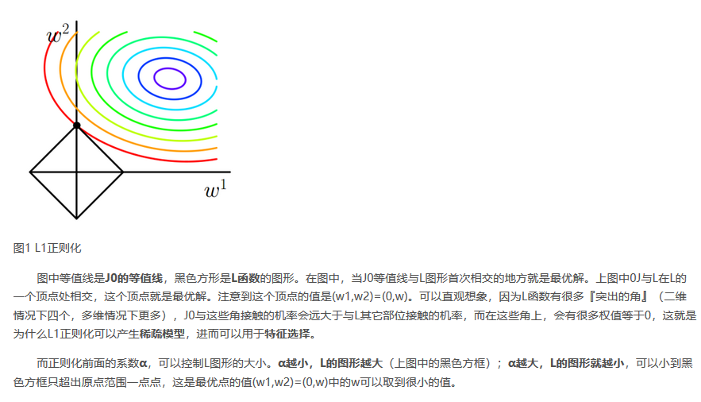
过拟合和正则化 | https://blog.csdn.net/weixin_39910711/article/details/81607386

欠拟合（under-fitting, high bias）：模型没有很好地捕捉数据特征，不能很好地拟合数据

过拟合（over-fitting, high varience) ：

过拟合的表现：对于训练集，预测非常准确，对于新数据预测很差，也就是泛化能力差（generalize）。

如何避免过拟合，有两种方式：

减少特征维度，有两种方法：
手动选择特征
通过模型选择

缺点：损失了部分信息

正则化（regularization）：保留所有特征，但是减小参数θ

的值，对于具有很多特征，每个特征都对预测值有贡献的问题，有很好的效果。

正则化是一种避免过拟合的手段，其思想是通过在损失函数中添加参数“惩罚”，控制参数幅度，限制参数搜索空间。从而达到以下目的：

简化预测函数（hypothesis) hθ(x)

减小过拟合倾向

正则化后，损失函数可以写为下式：可以看到这里的正则化项从1开始，没有对 θ0
进行约束。在实际操作时，加上 θ0 对结果的影响也很小。

这将损失函数分成了两个部分：拟合训练集、减小参数值。这两部分的权重通过λ 来调节，因此如何挑选合适的λ 也是十分重要的，有相关算法后续会介绍。

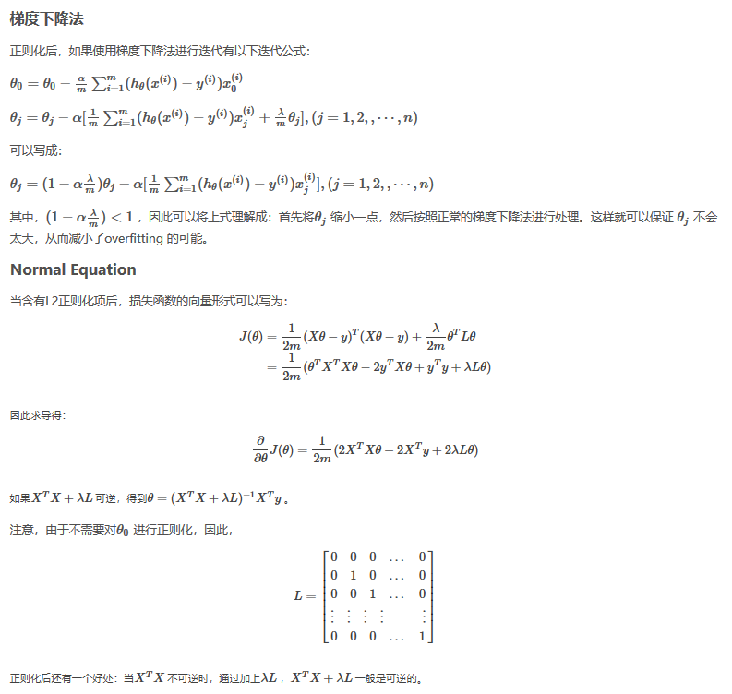

---------------------
作者：骁勇_simppy
来源：CSDN
原文：https://blog.csdn.net/zhao_cq/article/details/80808296
版权声明：本文为博主原创文章，转载请附上博文链接！

正则化（Regularization）
机器学习中几乎都可以看到损失函数后面会添加一个额外项，常用的额外项一般有两种，一般英文称作ℓ1-norm和ℓ2-norm，中文称作L1正则化和L2正则化，或者L1范数和L2范数。

L1正则化和L2正则化可以看做是损失函数的惩罚项。
L1正则化是指权值向量w中各个元素的绝对值之和，通常表示为||w||1
L2正则化是指权值向量w中各个元素的平方和然后再求平方根（可以看到Ridge回归的L2正则化项有平方符号），通常表示为||w||2

一般都会在正则化项之前添加一个系数，Python中用α
表示，一些文章也用λ
表示。这个系数需要用户指定。

那添加L1和L2正则化有什么用？下面是L1正则化和L2正则化的作用，这些表述可以在很多文章中找到。

L1正则化可以产生稀疏权值矩阵，即产生一个稀疏模型，可以用于特征选择(lasso)
L2正则化可以防止模型过拟合（overfitting）；一定程度上，L1也可以防止过拟合(岭回归)。

算法
直接求解w^=(XTX)−1Xy
(即最小二乘法,又称最小平方法)可能会遇到什么问题？
1）只有当矩阵X是满秩的时候，才可以用最小二乘法。也就是多个因变量必须是相互独立的，如果相互之间关联较强，或者样本点比较少的时候，很可能造成X
就不是满秩的，因为X−1（x的负1次方）是不可逆的。
2）计算大型逆矩阵复杂度高，在处理大规模数据的时候，耗时长。

岭回归(Ridge)
第一种，
“是一种专用于共线性数据分析的有偏估计回归方法，实质上是一种改良的最小二乘估计法，通过放弃最小二乘法的无偏性，以损失部分信息、降低精度为代价获得回归系数更为符合实际、更稳定、更可靠的回归方法，对病态数据的拟合要强于最小二乘法。”
从上面这段话我们可以看出，全面理解岭回归需要先弄清楚以下一些关键的问题（概念）：
1）什么是共线性数据？
2）方程组中方程的个数少于特征个数是不是也是类似的情况？
3）病态矩阵是什么？
4）什么是有偏估计和无偏估计？
5）为什么说放弃无偏性就可以使得模型更可靠？
6）怎么样做才能放弃无偏性，提高模型的稳定性？
2）欠定方程组的情况
第二种，
还有一种情况与共线性数据有所不同，也是岭回归适合解决的问题，在这里提一下：当样本点比较少，而特征比较多，特征个数多于样本个数，这时候输入数据的矩阵X
是非满秩的，最直白的话就是方程的个数少于未知数，也就是欠定方程组，理论上应该有无穷多解。这时候最小二乘法同样是失效的。

Lasso回归和岭回归最重要的区别是，岭回归中随着惩罚项增加时，所以项都会减小，但是仍然保持非0的状态，然而Lasso回归中，随着惩罚项的增加时，越来越多的参数会直接变为0，正是这个优势使得lasso回归容易用作特征的选择（对应参数非0项），因此lasso回归可以说能很好的保留那些具有重要意义的特征而去掉那些那些意义不大甚至毫无意义的特征（如果是超多维的稀疏矩阵，这难道不是在垃圾中寻找黄金的“掘金术”吗？），而岭回归永远不会认为一个特征是毫无意义的。
---------------------
作者：jingChenGauss
来源：CSDN
原文：https://blog.csdn.net/lc574260570/article/details/81951739
版权声明：本文为博主原创文章，转载请附上博文链接！

Misc
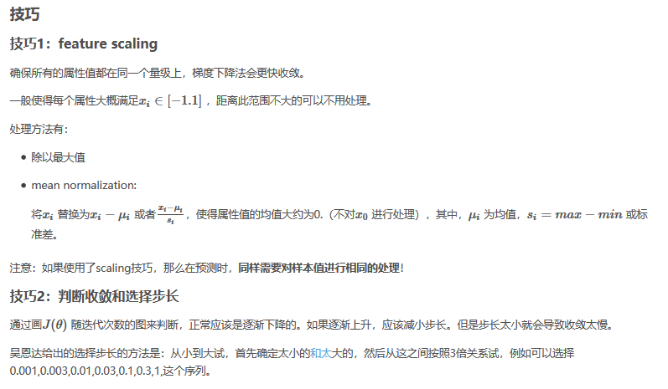

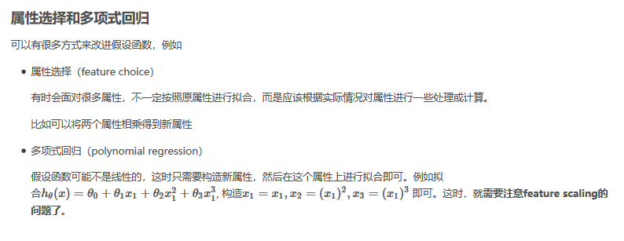

Algorithm Implement - BGD
 | https://www.kdnuggets.com/2017/04/simple-understand-gradient-descent-algorithm.html
 | Lets now go step by step to understand the Gradient Descent algorithm:
 | Step 1: Initialize the weights(a & b) with random values and calculate Error (SSE)
 | Step 2: Calculate the gradient i.e. change in SSE when the weights (a & b) are changed by a very small value from their original randomly initialized value. This helps us move the values of a & b in the direction in which SSE is minimized.
 | Step 3: Adjust the weights with the gradients to reach the optimal values where SSE is minimized
 | Step 4: Use the new weights for prediction and to calculate the new SSE
 | Step 5: Repeat steps 2 and 3 till further adjustments to weights doesn’t significantly reduce the Error
 |  |  |  |  |  |  |  |  |  |  | Learning Result

 | Size | Price | Size_min/max | Price_min/max | yp=a+bx | SSE =1/2* (ya-yp)^2 | ∂SSE/∂a = -(ya - yp) | ∂SSE/∂b = -(ya - yp)*x | SST = 1/2*(ya - yaa)^2 | SSR = 1/2*(yp - yaa)^2 | iter | a | b | a_updated | b_updated | SSE | SST | R^2
 | 1100 | 199,000.00 | - | - | 0.149 | 0.0112 | 0.1494 | - | 0.1066 | 0.0487 | 991 | 0.1497 | 0.6860 | 0.1496 | 0.6861 | 0.1319 | 0.3439 | 0.6165
 | 1400 | 245,000.00 | 0.22 | 0.22 | 0.302 | 0.0031 | 0.0787 | 0.0175 | 0.0284 | 0.0127 | 992 | 0.1496 | 0.6861 | 0.1496 | 0.6861 | 0.1319 | 0.3439 | 0.6165
 | 1425 | 319,000.00 | 0.24 | 0.58 | 0.315 | 0.0359 | -0.2678 | -0.0645 | 0.0073 | 0.0108 | 993 | 0.1496 | 0.6861 | 0.1496 | 0.6862 | 0.1319 | 0.3439 | 0.6165
 | 1550 | 240,000.00 | 0.33 | 0.20 | 0.378 | 0.0161 | 0.1792 | 0.0597 | 0.0345 | 0.0035 | 994 | 0.1496 | 0.6862 | 0.1496 | 0.6862 | 0.1319 | 0.3439 | 0.6165
 | 1600 | 312,000.00 | 0.37 | 0.55 | 0.404 | 0.0105 | -0.1449 | -0.0537 | 0.0038 | 0.0017 | 995 | 0.1496 | 0.6862 | 0.1495 | 0.6863 | 0.1319 | 0.3439 | 0.6165
 | 1700 | 279,000.00 | 0.44 | 0.39 | 0.455 | 0.0022 | 0.0662 | 0.0294 | 0.0027 | 0.0000 | 996 | 0.1495 | 0.6863 | 0.1495 | 0.6863 | 0.1319 | 0.3439 | 0.6165
 | 1700 | 310,000.00 | 0.44 | 0.54 | 0.455 | 0.0036 | -0.0843 | -0.0375 | 0.0030 | 0.0000 | 997 | 0.1495 | 0.6863 | 0.1495 | 0.6864 | 0.1319 | 0.3439 | 0.6165
 | 1875 | 308,000.00 | 0.57 | 0.53 | 0.544 | 0.0001 | 0.0144 | 0.0083 | 0.0023 | 0.0034 | 998 | 0.1495 | 0.6864 | 0.1495 | 0.6864 | 0.1319 | 0.3439 | 0.6165
 | 2350 | 405,000.00 | 0.93 | 1.00 | 0.785 | 0.0231 | -0.2149 | -0.1990 | 0.1449 | 0.0523 | 999 | 0.1495 | 0.6864 | 0.1494 | 0.6865 | 0.1319 | 0.3439 | 0.6166
 | 2450 | 324,000.00 | 1.00 | 0.61 | 0.836 | 0.0263 | 0.2292 | 0.2292 | 0.0105 | 0.0701 | 1000 | 0.1494 | 0.6865 | 0.1494 | 0.6865 | 0.1319 | 0.3439 | 0.6166
 |  |  |  |  | Total | 0.1319 | 0.0052 | -0.0105 | 0.3439 | 0.2032

Learn Something
 | r | 0.005 | iterations to go | 1000 |  | Result by Normal Equation
 | a | 0.1494 |  |  |  | ap = | 0.1421
 | b | 0.6865 |  |  |  | bp = | 0.7015

iter | a | b | a_updated | b_updated | SSE | SST | R^2 |  | GAP with Normal Equation
1 | 0.00 | 0.00 | 0.02 | 0.01 | 1.4095 | 0.3439 | -3.0984 |  | a | -5.15%
2 | 0.02 | 0.01 | 0.04 | 0.03 | 1.2707 | 0.3439 | -2.6947 |  | b | 2.13%
3 | 0.04 | 0.03 | 0.06 | 0.04 | 1.1482 | 0.3439 | -2.3385
4 | 0.06 | 0.04 | 0.08 | 0.05 | 1.0401 | 0.3439 | -2.0243
5 | 0.08 | 0.05 | 0.10 | 0.06 | 0.9448 | 0.3439 | -1.7471
6 | 0.10 | 0.06 | 0.12 | 0.07 | 0.8607 | 0.3439 | -1.5026
7 | 0.12 | 0.07 | 0.13 | 0.08 | 0.7865 | 0.3439 | -1.2868
8 | 0.13 | 0.08 | 0.15 | 0.09 | 0.7209 | 0.3439 | -1.0963
9 | 0.15 | 0.09 | 0.16 | 0.10 | 0.6631 | 0.3439 | -0.9282
10 | 0.16 | 0.10 | 0.17 | 0.11 | 0.6121 | 0.3439 | -0.7797
11 | 0.17 | 0.11 | 0.19 | 0.12 | 0.5670 | 0.3439 | -0.6486
12 | 0.19 | 0.12 | 0.20 | 0.12 | 0.5272 | 0.3439 | -0.5329
13 | 0.20 | 0.12 | 0.21 | 0.13 | 0.4920 | 0.3439 | -0.4306
14 | 0.21 | 0.13 | 0.22 | 0.14 | 0.4609 | 0.3439 | -0.3402
15 | 0.22 | 0.14 | 0.23 | 0.14 | 0.4334 | 0.3439 | -0.2602
16 | 0.23 | 0.14 | 0.24 | 0.15 | 0.4091 | 0.3439 | -0.1896
17 | 0.24 | 0.15 | 0.24 | 0.16 | 0.3876 | 0.3439 | -0.1270
18 | 0.24 | 0.16 | 0.25 | 0.16 | 0.3686 | 0.3439 | -0.0717
19 | 0.25 | 0.16 | 0.26 | 0.17 | 0.3517 | 0.3439 | -0.0227
20 | 0.26 | 0.17 | 0.26 | 0.17 | 0.3368 | 0.3439 | 0.0208
21 | 0.26 | 0.17 | 0.27 | 0.18 | 0.3235 | 0.3439 | 0.0593
22 | 0.27 | 0.18 | 0.28 | 0.18 | 0.3118 | 0.3439 | 0.0934
23 | 0.28 | 0.18 | 0.28 | 0.19 | 0.3013 | 0.3439 | 0.1238
24 | 0.28 | 0.19 | 0.29 | 0.19 | 0.2921 | 0.3439 | 0.1507
25 | 0.29 | 0.19 | 0.29 | 0.20 | 0.2838 | 0.3439 | 0.1747
26 | 0.29 | 0.20 | 0.29 | 0.20 | 0.2765 | 0.3439 | 0.1961
27 | 0.29 | 0.20 | 0.30 | 0.20 | 0.2699 | 0.3439 | 0.2152
28 | 0.30 | 0.20 | 0.30 | 0.21 | 0.2641 | 0.3439 | 0.2322
29 | 0.30 | 0.21 | 0.30 | 0.21 | 0.2588 | 0.3439 | 0.2474
30 | 0.30 | 0.21 | 0.31 | 0.21 | 0.25 | 0.3439 | 0.2610
31 | 0.31 | 0.21 | 0.31 | 0.22 | 0.2500 | 0.3439 | 0.2732
32 | 0.31 | 0.22 | 0.31 | 0.22 | 0.2462 | 0.3439 | 0.2842
33 | 0.31 | 0.22 | 0.32 | 0.22 | 0.2428 | 0.3439 | 0.2941
34 | 0.32 | 0.22 | 0.32 | 0.23 | 0.2397 | 0.3439 | 0.3030
35 | 0.32 | 0.23 | 0.32 | 0.23 | 0.2369 | 0.3439 | 0.3111
36 | 0.32 | 0.23 | 0.32 | 0.23 | 0.2344 | 0.3439 | 0.3184
37 | 0.32 | 0.23 | 0.32 | 0.24 | 0.2321 | 0.3439 | 0.3250
38 | 0.32 | 0.24 | 0.32 | 0.24 | 0.2300 | 0.3439 | 0.3311
39 | 0.32 | 0.24 | 0.33 | 0.24 | 0.2281 | 0.3439 | 0.3367
40 | 0.33 | 0.24 | 0.33 | 0.24 | 0.2264 | 0.3439 | 0.3417
41 | 0.33 | 0.24 | 0.33 | 0.25 | 0.2248 | 0.3439 | 0.3464
42 | 0.33 | 0.25 | 0.33 | 0.25 | 0.2233 | 0.3439 | 0.3508
43 | 0.33 | 0.25 | 0.33 | 0.25 | 0.2219 | 0.3439 | 0.3548
44 | 0.33 | 0.25 | 0.33 | 0.25 | 0.2206 | 0.3439 | 0.3585
45 | 0.33 | 0.25 | 0.33 | 0.26 | 0.2194 | 0.3439 | 0.3620
46 | 0.33 | 0.26 | 0.33 | 0.26 | 0.2183 | 0.3439 | 0.3652
47 | 0.33 | 0.26 | 0.33 | 0.26 | 0.2173 | 0.3439 | 0.3683
48 | 0.33 | 0.26 | 0.33 | 0.26 | 0.2163 | 0.3439 | 0.3712
49 | 0.33 | 0.26 | 0.33 | 0.26 | 0.2153 | 0.3439 | 0.3739
50 | 0.33 | 0.26 | 0.33 | 0.27 | 0.2144 | 0.3439 | 0.3765
51 | 0.33 | 0.27 | 0.33 | 0.27 | 0.2136 | 0.3439 | 0.3790
52 | 0.33 | 0.27 | 0.34 | 0.27 | 0.2128 | 0.3439 | 0.3813
53 | 0.34 | 0.27 | 0.34 | 0.27 | 0.2120 | 0.3439 | 0.3836
54 | 0.34 | 0.27 | 0.34 | 0.27 | 0.2113 | 0.3439 | 0.3857
55 | 0.34 | 0.27 | 0.34 | 0.28 | 0.2105 | 0.3439 | 0.3878
56 | 0.34 | 0.28 | 0.34 | 0.28 | 0.2098 | 0.3439 | 0.3899
57 | 0.34 | 0.28 | 0.34 | 0.28 | 0.2092 | 0.3439 | 0.3918
58 | 0.34 | 0.28 | 0.34 | 0.28 | 0.2085 | 0.3439 | 0.3937
59 | 0.34 | 0.28 | 0.34 | 0.28 | 0.2079 | 0.3439 | 0.3956
60 | 0.34 | 0.28 | 0.34 | 0.28 | 0.2072 | 0.3439 | 0.3974
61 | 0.34 | 0.28 | 0.34 | 0.29 | 0.2066 | 0.3439 | 0.3992
62 | 0.34 | 0.29 | 0.33 | 0.29 | 0.2060 | 0.3439 | 0.4009
63 | 0.33 | 0.29 | 0.33 | 0.29 | 0.2055 | 0.3439 | 0.4026
64 | 0.33 | 0.29 | 0.33 | 0.29 | 0.2049 | 0.3439 | 0.4042
65 | 0.33 | 0.29 | 0.33 | 0.29 | 0.2043 | 0.3439 | 0.4059
66 | 0.33 | 0.29 | 0.33 | 0.29 | 0.2038 | 0.3439 | 0.4075
67 | 0.33 | 0.29 | 0.33 | 0.30 | 0.2032 | 0.3439 | 0.4090
68 | 0.33 | 0.30 | 0.33 | 0.30 | 0.2027 | 0.3439 | 0.4106
69 | 0.33 | 0.30 | 0.33 | 0.30 | 0.2022 | 0.3439 | 0.4121
70 | 0.33 | 0.30 | 0.33 | 0.30 | 0.2017 | 0.3439 | 0.4136
71 | 0.33 | 0.30 | 0.33 | 0.30 | 0.2011 | 0.3439 | 0.4151
72 | 0.33 | 0.30 | 0.33 | 0.30 | 0.2006 | 0.3439 | 0.4166
73 | 0.33 | 0.30 | 0.33 | 0.31 | 0.2001 | 0.3439 | 0.4181
74 | 0.33 | 0.31 | 0.33 | 0.31 | 0.1996 | 0.3439 | 0.4195
75 | 0.33 | 0.31 | 0.33 | 0.31 | 0.1992 | 0.3439 | 0.4209
76 | 0.33 | 0.31 | 0.33 | 0.31 | 0.1987 | 0.3439 | 0.4223
77 | 0.33 | 0.31 | 0.33 | 0.31 | 0.1982 | 0.3439 | 0.4237
78 | 0.33 | 0.31 | 0.33 | 0.31 | 0.1977 | 0.3439 | 0.4251
79 | 0.33 | 0.31 | 0.33 | 0.31 | 0.1972 | 0.3439 | 0.4265
80 | 0.33 | 0.31 | 0.33 | 0.32 | 0.1968 | 0.3439 | 0.4279
81 | 0.33 | 0.32 | 0.33 | 0.32 | 0.1963 | 0.3439 | 0.4292
82 | 0.33 | 0.32 | 0.33 | 0.32 | 0.1958 | 0.3439 | 0.4305
83 | 0.33 | 0.32 | 0.33 | 0.32 | 0.1954 | 0.3439 | 0.4319
84 | 0.33 | 0.32 | 0.33 | 0.32 | 0.1949 | 0.3439 | 0.4332
85 | 0.33 | 0.32 | 0.33 | 0.32 | 0.1945 | 0.3439 | 0.4345
86 | 0.33 | 0.32 | 0.32 | 0.32 | 0.1940 | 0.3439 | 0.4358
87 | 0.32 | 0.32 | 0.32 | 0.33 | 0.1936 | 0.3439 | 0.4371
88 | 0.32 | 0.33 | 0.32 | 0.33 | 0.1932 | 0.3439 | 0.4383
89 | 0.32 | 0.33 | 0.32 | 0.33 | 0.1927 | 0.3439 | 0.4396
90 | 0.32 | 0.33 | 0.32 | 0.33 | 0.1923 | 0.3439 | 0.4408
91 | 0.32 | 0.33 | 0.32 | 0.33 | 0.1919 | 0.3439 | 0.4421
92 | 0.32 | 0.33 | 0.32 | 0.33 | 0.1915 | 0.3439 | 0.4433
93 | 0.32 | 0.33 | 0.32 | 0.33 | 0.1910 | 0.3439 | 0.4445
94 | 0.32 | 0.33 | 0.32 | 0.34 | 0.1906 | 0.3439 | 0.4458
95 | 0.32 | 0.34 | 0.32 | 0.34 | 0.1902 | 0.3439 | 0.4470
96 | 0.32 | 0.34 | 0.32 | 0.34 | 0.1898 | 0.3439 | 0.4482
97 | 0.32 | 0.34 | 0.32 | 0.34 | 0.1894 | 0.3439 | 0.4494
98 | 0.32 | 0.34 | 0.32 | 0.34 | 0.1890 | 0.3439 | 0.4505
99 | 0.32 | 0.34 | 0.32 | 0.34 | 0.1886 | 0.3439 | 0.4517
100 | 0.32 | 0.34 | 0.32 | 0.34 | 0.1882 | 0.3439 | 0.4529
101 | 0.32 | 0.34 | 0.32 | 0.34 | 0.1878 | 0.3439 | 0.4540
102 | 0.32 | 0.34 | 0.32 | 0.35 | 0.1874 | 0.3439 | 0.4552
103 | 0.32 | 0.35 | 0.32 | 0.35 | 0.1870 | 0.3439 | 0.4563
104 | 0.32 | 0.35 | 0.31 | 0.35 | 0.1866 | 0.3439 | 0.4574
105 | 0.31 | 0.35 | 0.31 | 0.35 | 0.1862 | 0.3439 | 0.4586
106 | 0.31 | 0.35 | 0.31 | 0.35 | 0.1858 | 0.3439 | 0.4597
107 | 0.31 | 0.35 | 0.31 | 0.35 | 0.1854 | 0.3439 | 0.4608
108 | 0.31 | 0.35 | 0.31 | 0.35 | 0.1851 | 0.3439 | 0.4619
109 | 0.31 | 0.35 | 0.31 | 0.35 | 0.1847 | 0.3439 | 0.4630
110 | 0.31 | 0.35 | 0.31 | 0.36 | 0.1843 | 0.3439 | 0.4641
111 | 0.31 | 0.36 | 0.31 | 0.36 | 0.1840 | 0.3439 | 0.4651
112 | 0.31 | 0.36 | 0.31 | 0.36 | 0.1836 | 0.3439 | 0.4662
113 | 0.31 | 0.36 | 0.31 | 0.36 | 0.1832 | 0.3439 | 0.4673
114 | 0.31 | 0.36 | 0.31 | 0.36 | 0.1829 | 0.3439 | 0.4683
115 | 0.31 | 0.36 | 0.31 | 0.36 | 0.1825 | 0.3439 | 0.4694
116 | 0.31 | 0.36 | 0.31 | 0.36 | 0.1821 | 0.3439 | 0.4704
117 | 0.31 | 0.36 | 0.31 | 0.36 | 0.1818 | 0.3439 | 0.4714
118 | 0.31 | 0.36 | 0.31 | 0.37 | 0.1814 | 0.3439 | 0.4724
119 | 0.31 | 0.37 | 0.31 | 0.37 | 0.1811 | 0.3439 | 0.4735
120 | 0.31 | 0.37 | 0.31 | 0.37 | 0.1807 | 0.3439 | 0.4745
121 | 0.31 | 0.37 | 0.30 | 0.37 | 0.1804 | 0.3439 | 0.4755
122 | 0.30 | 0.37 | 0.30 | 0.37 | 0.1801 | 0.3439 | 0.4765
123 | 0.30 | 0.37 | 0.30 | 0.37 | 0.1797 | 0.3439 | 0.4775
124 | 0.30 | 0.37 | 0.30 | 0.37 | 0.1794 | 0.3439 | 0.4784
125 | 0.30 | 0.37 | 0.30 | 0.37 | 0.1790 | 0.3439 | 0.4794
126 | 0.30 | 0.37 | 0.30 | 0.37 | 0.1787 | 0.3439 | 0.4804
127 | 0.30 | 0.37 | 0.30 | 0.38 | 0.1784 | 0.3439 | 0.4813
128 | 0.30 | 0.38 | 0.30 | 0.38 | 0.1780 | 0.3439 | 0.4823
129 | 0.30 | 0.38 | 0.30 | 0.38 | 0.1777 | 0.3439 | 0.4832
130 | 0.30 | 0.38 | 0.30 | 0.38 | 0.1774 | 0.3439 | 0.4842
131 | 0.30 | 0.38 | 0.30 | 0.38 | 0.1771 | 0.3439 | 0.4851
132 | 0.30 | 0.38 | 0.30 | 0.38 | 0.1768 | 0.3439 | 0.4860
133 | 0.30 | 0.38 | 0.30 | 0.38 | 0.1764 | 0.3439 | 0.4870
134 | 0.30 | 0.38 | 0.30 | 0.38 | 0.1761 | 0.3439 | 0.4879
135 | 0.30 | 0.38 | 0.30 | 0.39 | 0.1758 | 0.3439 | 0.4888
136 | 0.30 | 0.39 | 0.30 | 0.39 | 0.1755 | 0.3439 | 0.4897
137 | 0.30 | 0.39 | 0.30 | 0.39 | 0.1752 | 0.3439 | 0.4906
138 | 0.30 | 0.39 | 0.30 | 0.39 | 0.1749 | 0.3439 | 0.4915
139 | 0.30 | 0.39 | 0.29 | 0.39 | 0.1746 | 0.3439 | 0.4924
140 | 0.29 | 0.39 | 0.29 | 0.39 | 0.1743 | 0.3439 | 0.4932
141 | 0.29 | 0.39 | 0.29 | 0.39 | 0.1740 | 0.3439 | 0.4941
142 | 0.29 | 0.39 | 0.29 | 0.39 | 0.1737 | 0.3439 | 0.4950
143 | 0.29 | 0.39 | 0.29 | 0.39 | 0.1734 | 0.3439 | 0.4958
144 | 0.29 | 0.39 | 0.29 | 0.40 | 0.1731 | 0.3439 | 0.4967
145 | 0.29 | 0.40 | 0.29 | 0.40 | 0.1728 | 0.3439 | 0.4975
146 | 0.29 | 0.40 | 0.29 | 0.40 | 0.1725 | 0.3439 | 0.4984
147 | 0.29 | 0.40 | 0.29 | 0.40 | 0.1722 | 0.3439 | 0.4992
148 | 0.29 | 0.40 | 0.29 | 0.40 | 0.1720 | 0.3439 | 0.5000
149 | 0.29 | 0.40 | 0.29 | 0.40 | 0.1717 | 0.3439 | 0.5008
150 | 0.29 | 0.40 | 0.29 | 0.40 | 0.1714 | 0.3439 | 0.5017
151 | 0.29 | 0.40 | 0.29 | 0.40 | 0.1711 | 0.3439 | 0.5025
152 | 0.29 | 0.40 | 0.29 | 0.40 | 0.1708 | 0.3439 | 0.5033
153 | 0.29 | 0.40 | 0.29 | 0.40 | 0.1706 | 0.3439 | 0.5041
154 | 0.29 | 0.40 | 0.29 | 0.41 | 0.1703 | 0.3439 | 0.5049
155 | 0.29 | 0.41 | 0.29 | 0.41 | 0.1700 | 0.3439 | 0.5056
156 | 0.29 | 0.41 | 0.29 | 0.41 | 0.1697 | 0.3439 | 0.5064
157 | 0.29 | 0.41 | 0.29 | 0.41 | 0.1695 | 0.3439 | 0.5072
158 | 0.29 | 0.41 | 0.29 | 0.41 | 0.1692 | 0.3439 | 0.5080
159 | 0.29 | 0.41 | 0.28 | 0.41 | 0.1690 | 0.3439 | 0.5087
160 | 0.28 | 0.41 | 0.28 | 0.41 | 0.1687 | 0.3439 | 0.5095
161 | 0.28 | 0.41 | 0.28 | 0.41 | 0.1684 | 0.3439 | 0.5103
162 | 0.28 | 0.41 | 0.28 | 0.41 | 0.1682 | 0.3439 | 0.5110
163 | 0.28 | 0.41 | 0.28 | 0.41 | 0.1679 | 0.3439 | 0.5118
164 | 0.28 | 0.41 | 0.28 | 0.42 | 0.1677 | 0.3439 | 0.5125
165 | 0.28 | 0.42 | 0.28 | 0.42 | 0.1674 | 0.3439 | 0.5132
166 | 0.28 | 0.42 | 0.28 | 0.42 | 0.1672 | 0.3439 | 0.5140
167 | 0.28 | 0.42 | 0.28 | 0.42 | 0.1669 | 0.3439 | 0.5147
168 | 0.28 | 0.42 | 0.28 | 0.42 | 0.1667 | 0.3439 | 0.5154
169 | 0.28 | 0.42 | 0.28 | 0.42 | 0.1664 | 0.3439 | 0.5161
170 | 0.28 | 0.42 | 0.28 | 0.42 | 0.1662 | 0.3439 | 0.5168
171 | 0.28 | 0.42 | 0.28 | 0.42 | 0.1659 | 0.3439 | 0.5175
172 | 0.28 | 0.42 | 0.28 | 0.42 | 0.1657 | 0.3439 | 0.5182
173 | 0.28 | 0.42 | 0.28 | 0.42 | 0.1655 | 0.3439 | 0.5189
174 | 0.28 | 0.42 | 0.28 | 0.43 | 0.1652 | 0.3439 | 0.5196
175 | 0.28 | 0.43 | 0.28 | 0.43 | 0.1650 | 0.3439 | 0.5203
176 | 0.28 | 0.43 | 0.28 | 0.43 | 0.1647 | 0.3439 | 0.5210
177 | 0.28 | 0.43 | 0.28 | 0.43 | 0.1645 | 0.3439 | 0.5216
178 | 0.28 | 0.43 | 0.28 | 0.43 | 0.1643 | 0.3439 | 0.5223
179 | 0.28 | 0.43 | 0.27 | 0.43 | 0.1641 | 0.3439 | 0.5230
180 | 0.27 | 0.43 | 0.27 | 0.43 | 0.1638 | 0.3439 | 0.5236
181 | 0.27 | 0.43 | 0.27 | 0.43 | 0.1636 | 0.3439 | 0.5243
182 | 0.27 | 0.43 | 0.27 | 0.43 | 0.1634 | 0.3439 | 0.5250
183 | 0.27 | 0.43 | 0.27 | 0.43 | 0.1632 | 0.3439 | 0.5256
184 | 0.27 | 0.43 | 0.27 | 0.44 | 0.1629 | 0.3439 | 0.5262
185 | 0.27 | 0.44 | 0.27 | 0.44 | 0.1627 | 0.3439 | 0.5269
186 | 0.27 | 0.44 | 0.27 | 0.44 | 0.1625 | 0.3439 | 0.5275
187 | 0.27 | 0.44 | 0.27 | 0.44 | 0.1623 | 0.3439 | 0.5281
188 | 0.27 | 0.44 | 0.27 | 0.44 | 0.1621 | 0.3439 | 0.5288
189 | 0.27 | 0.44 | 0.27 | 0.44 | 0.1619 | 0.3439 | 0.5294
190 | 0.27 | 0.44 | 0.27 | 0.44 | 0.1616 | 0.3439 | 0.5300
191 | 0.27 | 0.44 | 0.27 | 0.44 | 0.1614 | 0.3439 | 0.5306
192 | 0.27 | 0.44 | 0.27 | 0.44 | 0.1612 | 0.3439 | 0.5312
193 | 0.27 | 0.44 | 0.27 | 0.44 | 0.1610 | 0.3439 | 0.5318
194 | 0.27 | 0.44 | 0.27 | 0.44 | 0.1608 | 0.3439 | 0.5324
195 | 0.27 | 0.44 | 0.27 | 0.45 | 0.1606 | 0.3439 | 0.5330
196 | 0.27 | 0.45 | 0.27 | 0.45 | 0.1604 | 0.3439 | 0.5336
197 | 0.27 | 0.45 | 0.27 | 0.45 | 0.1602 | 0.3439 | 0.5342
198 | 0.27 | 0.45 | 0.27 | 0.45 | 0.1600 | 0.3439 | 0.5348
199 | 0.27 | 0.45 | 0.27 | 0.45 | 0.1598 | 0.3439 | 0.5353
200 | 0.27 | 0.45 | 0.27 | 0.45 | 0.1596 | 0.3439 | 0.5359
201 | 0.27 | 0.45 | 0.26 | 0.45 | 0.1594 | 0.3439 | 0.5365
202 | 0.26 | 0.45 | 0.26 | 0.45 | 0.1592 | 0.3439 | 0.5371
203 | 0.26 | 0.45 | 0.26 | 0.45 | 0.1590 | 0.3439 | 0.5376
204 | 0.26 | 0.45 | 0.26 | 0.45 | 0.1588 | 0.3439 | 0.5382
205 | 0.26 | 0.45 | 0.26 | 0.45 | 0.1586 | 0.3439 | 0.5387
206 | 0.26 | 0.45 | 0.26 | 0.46 | 0.1585 | 0.3439 | 0.5393
207 | 0.26 | 0.46 | 0.26 | 0.46 | 0.1583 | 0.3439 | 0.5398
208 | 0.26 | 0.46 | 0.26 | 0.46 | 0.1581 | 0.3439 | 0.5404
209 | 0.26 | 0.46 | 0.26 | 0.46 | 0.1579 | 0.3439 | 0.5409
210 | 0.26 | 0.46 | 0.26 | 0.46 | 0.1577 | 0.3439 | 0.5414
211 | 0.26 | 0.46 | 0.26 | 0.46 | 0.1575 | 0.3439 | 0.5420
212 | 0.26 | 0.46 | 0.26 | 0.46 | 0.1573 | 0.3439 | 0.5425
213 | 0.26 | 0.46 | 0.26 | 0.46 | 0.1572 | 0.3439 | 0.5430
214 | 0.26 | 0.46 | 0.26 | 0.46 | 0.1570 | 0.3439 | 0.5435
215 | 0.26 | 0.46 | 0.26 | 0.46 | 0.1568 | 0.3439 | 0.5441
216 | 0.26 | 0.46 | 0.26 | 0.46 | 0.1566 | 0.3439 | 0.5446
217 | 0.26 | 0.46 | 0.26 | 0.46 | 0.1565 | 0.3439 | 0.5451
218 | 0.26 | 0.46 | 0.26 | 0.47 | 0.1563 | 0.3439 | 0.5456
219 | 0.26 | 0.47 | 0.26 | 0.47 | 0.1561 | 0.3439 | 0.5461
220 | 0.26 | 0.47 | 0.26 | 0.47 | 0.1559 | 0.3439 | 0.5466
221 | 0.26 | 0.47 | 0.26 | 0.47 | 0.1558 | 0.3439 | 0.5471
222 | 0.26 | 0.47 | 0.26 | 0.47 | 0.1556 | 0.3439 | 0.5476
223 | 0.26 | 0.47 | 0.26 | 0.47 | 0.1554 | 0.3439 | 0.5480
224 | 0.26 | 0.47 | 0.26 | 0.47 | 0.1553 | 0.3439 | 0.5485
225 | 0.26 | 0.47 | 0.25 | 0.47 | 0.1551 | 0.3439 | 0.5490
226 | 0.25 | 0.47 | 0.25 | 0.47 | 0.1549 | 0.3439 | 0.5495
227 | 0.25 | 0.47 | 0.25 | 0.47 | 0.1548 | 0.3439 | 0.5500
228 | 0.25 | 0.47 | 0.25 | 0.47 | 0.1546 | 0.3439 | 0.5504
229 | 0.25 | 0.47 | 0.25 | 0.47 | 0.1545 | 0.3439 | 0.5509
230 | 0.25 | 0.47 | 0.25 | 0.48 | 0.1543 | 0.3439 | 0.5514
231 | 0.25 | 0.48 | 0.25 | 0.48 | 0.1541 | 0.3439 | 0.5518
232 | 0.25 | 0.48 | 0.25 | 0.48 | 0.1540 | 0.3439 | 0.5523
233 | 0.25 | 0.48 | 0.25 | 0.48 | 0.1538 | 0.3439 | 0.5527
234 | 0.25 | 0.48 | 0.25 | 0.48 | 0.1537 | 0.3439 | 0.5532
235 | 0.25 | 0.48 | 0.25 | 0.48 | 0.1535 | 0.3439 | 0.5536
236 | 0.25 | 0.48 | 0.25 | 0.48 | 0.1534 | 0.3439 | 0.5541
237 | 0.25 | 0.48 | 0.25 | 0.48 | 0.1532 | 0.3439 | 0.5545
238 | 0.25 | 0.48 | 0.25 | 0.48 | 0.1531 | 0.3439 | 0.5550
239 | 0.25 | 0.48 | 0.25 | 0.48 | 0.1529 | 0.3439 | 0.5554
240 | 0.25 | 0.48 | 0.25 | 0.48 | 0.1528 | 0.3439 | 0.5558
241 | 0.25 | 0.48 | 0.25 | 0.48 | 0.1526 | 0.3439 | 0.5563
242 | 0.25 | 0.48 | 0.25 | 0.48 | 0.1525 | 0.3439 | 0.5567
243 | 0.25 | 0.48 | 0.25 | 0.49 | 0.1523 | 0.3439 | 0.5571
244 | 0.25 | 0.49 | 0.25 | 0.49 | 0.1522 | 0.3439 | 0.5575
245 | 0.25 | 0.49 | 0.25 | 0.49 | 0.1520 | 0.3439 | 0.5579
246 | 0.25 | 0.49 | 0.25 | 0.49 | 0.1519 | 0.3439 | 0.5584
247 | 0.25 | 0.49 | 0.25 | 0.49 | 0.1517 | 0.3439 | 0.5588
248 | 0.25 | 0.49 | 0.25 | 0.49 | 0.1516 | 0.3439 | 0.5592
249 | 0.25 | 0.49 | 0.25 | 0.49 | 0.1515 | 0.3439 | 0.5596
250 | 0.25 | 0.49 | 0.25 | 0.49 | 0.1513 | 0.3439 | 0.5600
251 | 0.25 | 0.49 | 0.25 | 0.49 | 0.1512 | 0.3439 | 0.5604
252 | 0.25 | 0.49 | 0.24 | 0.49 | 0.1511 | 0.3439 | 0.5608
253 | 0.24 | 0.49 | 0.24 | 0.49 | 0.1509 | 0.3439 | 0.5612
254 | 0.24 | 0.49 | 0.24 | 0.49 | 0.1508 | 0.3439 | 0.5616
255 | 0.24 | 0.49 | 0.24 | 0.49 | 0.1506 | 0.3439 | 0.5620
256 | 0.24 | 0.49 | 0.24 | 0.50 | 0.1505 | 0.3439 | 0.5623
257 | 0.24 | 0.50 | 0.24 | 0.50 | 0.1504 | 0.3439 | 0.5627
258 | 0.24 | 0.50 | 0.24 | 0.50 | 0.1503 | 0.3439 | 0.5631
259 | 0.24 | 0.50 | 0.24 | 0.50 | 0.1501 | 0.3439 | 0.5635
260 | 0.24 | 0.50 | 0.24 | 0.50 | 0.1500 | 0.3439 | 0.5639
261 | 0.24 | 0.50 | 0.24 | 0.50 | 0.1499 | 0.3439 | 0.5642
262 | 0.24 | 0.50 | 0.24 | 0.50 | 0.1497 | 0.3439 | 0.5646
263 | 0.24 | 0.50 | 0.24 | 0.50 | 0.1496 | 0.3439 | 0.5650
264 | 0.24 | 0.50 | 0.24 | 0.50 | 0.1495 | 0.3439 | 0.5653
265 | 0.24 | 0.50 | 0.24 | 0.50 | 0.1494 | 0.3439 | 0.5657
266 | 0.24 | 0.50 | 0.24 | 0.50 | 0.1492 | 0.3439 | 0.5661
267 | 0.24 | 0.50 | 0.24 | 0.50 | 0.1491 | 0.3439 | 0.5664
268 | 0.24 | 0.50 | 0.24 | 0.50 | 0.1490 | 0.3439 | 0.5668
269 | 0.24 | 0.50 | 0.24 | 0.50 | 0.1489 | 0.3439 | 0.5671
270 | 0.24 | 0.50 | 0.24 | 0.51 | 0.1488 | 0.3439 | 0.5675
271 | 0.24 | 0.51 | 0.24 | 0.51 | 0.1486 | 0.3439 | 0.5678
272 | 0.24 | 0.51 | 0.24 | 0.51 | 0.1485 | 0.3439 | 0.5682
273 | 0.24 | 0.51 | 0.24 | 0.51 | 0.1484 | 0.3439 | 0.5685
274 | 0.24 | 0.51 | 0.24 | 0.51 | 0.1483 | 0.3439 | 0.5689
275 | 0.24 | 0.51 | 0.24 | 0.51 | 0.1482 | 0.3439 | 0.5692
276 | 0.24 | 0.51 | 0.24 | 0.51 | 0.1480 | 0.3439 | 0.5695
277 | 0.24 | 0.51 | 0.24 | 0.51 | 0.1479 | 0.3439 | 0.5699
278 | 0.24 | 0.51 | 0.24 | 0.51 | 0.1478 | 0.3439 | 0.5702
279 | 0.24 | 0.51 | 0.24 | 0.51 | 0.1477 | 0.3439 | 0.5705
280 | 0.24 | 0.51 | 0.24 | 0.51 | 0.1476 | 0.3439 | 0.5708
281 | 0.24 | 0.51 | 0.23 | 0.51 | 0.1475 | 0.3439 | 0.5712
282 | 0.23 | 0.51 | 0.23 | 0.51 | 0.1474 | 0.3439 | 0.5715
283 | 0.23 | 0.51 | 0.23 | 0.51 | 0.1473 | 0.3439 | 0.5718
284 | 0.23 | 0.51 | 0.23 | 0.51 | 0.1472 | 0.3439 | 0.5721
285 | 0.23 | 0.51 | 0.23 | 0.52 | 0.1470 | 0.3439 | 0.5724
286 | 0.23 | 0.52 | 0.23 | 0.52 | 0.1469 | 0.3439 | 0.5728
287 | 0.23 | 0.52 | 0.23 | 0.52 | 0.1468 | 0.3439 | 0.5731
288 | 0.23 | 0.52 | 0.23 | 0.52 | 0.1467 | 0.3439 | 0.5734
289 | 0.23 | 0.52 | 0.23 | 0.52 | 0.1466 | 0.3439 | 0.5737
290 | 0.23 | 0.52 | 0.23 | 0.52 | 0.1465 | 0.3439 | 0.5740
291 | 0.23 | 0.52 | 0.23 | 0.52 | 0.1464 | 0.3439 | 0.5743
292 | 0.23 | 0.52 | 0.23 | 0.52 | 0.1463 | 0.3439 | 0.5746
293 | 0.23 | 0.52 | 0.23 | 0.52 | 0.1462 | 0.3439 | 0.5749
294 | 0.23 | 0.52 | 0.23 | 0.52 | 0.1461 | 0.3439 | 0.5752
295 | 0.23 | 0.52 | 0.23 | 0.52 | 0.1460 | 0.3439 | 0.5755
296 | 0.23 | 0.52 | 0.23 | 0.52 | 0.1459 | 0.3439 | 0.5758
297 | 0.23 | 0.52 | 0.23 | 0.52 | 0.1458 | 0.3439 | 0.5760
298 | 0.23 | 0.52 | 0.23 | 0.52 | 0.1457 | 0.3439 | 0.5763
299 | 0.23 | 0.52 | 0.23 | 0.52 | 0.1456 | 0.3439 | 0.5766
300 | 0.23 | 0.52 | 0.23 | 0.52 | 0.1455 | 0.3439 | 0.5769
301 | 0.23 | 0.52 | 0.23 | 0.53 | 0.1454 | 0.3439 | 0.5772
302 | 0.23 | 0.53 | 0.23 | 0.53 | 0.1453 | 0.3439 | 0.5775
303 | 0.23 | 0.53 | 0.23 | 0.53 | 0.1452 | 0.3439 | 0.5777
304 | 0.23 | 0.53 | 0.23 | 0.53 | 0.1451 | 0.3439 | 0.5780
305 | 0.23 | 0.53 | 0.23 | 0.53 | 0.1450 | 0.3439 | 0.5783
306 | 0.23 | 0.53 | 0.23 | 0.53 | 0.1449 | 0.3439 | 0.5786
307 | 0.23 | 0.53 | 0.23 | 0.53 | 0.1448 | 0.3439 | 0.5788
308 | 0.23 | 0.53 | 0.23 | 0.53 | 0.1448 | 0.3439 | 0.5791
309 | 0.23 | 0.53 | 0.23 | 0.53 | 0.1447 | 0.3439 | 0.5794
310 | 0.23 | 0.53 | 0.23 | 0.53 | 0.1446 | 0.3439 | 0.5796
311 | 0.23 | 0.53 | 0.23 | 0.53 | 0.1445 | 0.3439 | 0.5799
312 | 0.23 | 0.53 | 0.23 | 0.53 | 0.1444 | 0.3439 | 0.5801
313 | 0.23 | 0.53 | 0.22 | 0.53 | 0.1443 | 0.3439 | 0.5804
314 | 0.22 | 0.53 | 0.22 | 0.53 | 0.1442 | 0.3439 | 0.5807
315 | 0.22 | 0.53 | 0.22 | 0.53 | 0.1441 | 0.3439 | 0.5809
316 | 0.22 | 0.53 | 0.22 | 0.53 | 0.1440 | 0.3439 | 0.5812
317 | 0.22 | 0.53 | 0.22 | 0.54 | 0.1440 | 0.3439 | 0.5814
318 | 0.22 | 0.54 | 0.22 | 0.54 | 0.1439 | 0.3439 | 0.5817
319 | 0.22 | 0.54 | 0.22 | 0.54 | 0.1438 | 0.3439 | 0.5819
320 | 0.22 | 0.54 | 0.22 | 0.54 | 0.1437 | 0.3439 | 0.5822
321 | 0.22 | 0.54 | 0.22 | 0.54 | 0.1436 | 0.3439 | 0.5824
322 | 0.22 | 0.54 | 0.22 | 0.54 | 0.1435 | 0.3439 | 0.5826
323 | 0.22 | 0.54 | 0.22 | 0.54 | 0.1435 | 0.3439 | 0.5829
324 | 0.22 | 0.54 | 0.22 | 0.54 | 0.1434 | 0.3439 | 0.5831
325 | 0.22 | 0.54 | 0.22 | 0.54 | 0.1433 | 0.3439 | 0.5834
326 | 0.22 | 0.54 | 0.22 | 0.54 | 0.1432 | 0.3439 | 0.5836
327 | 0.22 | 0.54 | 0.22 | 0.54 | 0.1431 | 0.3439 | 0.5838
328 | 0.22 | 0.54 | 0.22 | 0.54 | 0.1430 | 0.3439 | 0.5841
329 | 0.22 | 0.54 | 0.22 | 0.54 | 0.1430 | 0.3439 | 0.5843
330 | 0.22 | 0.54 | 0.22 | 0.54 | 0.1429 | 0.3439 | 0.5845
331 | 0.22 | 0.54 | 0.22 | 0.54 | 0.1428 | 0.3439 | 0.5848
332 | 0.22 | 0.54 | 0.22 | 0.54 | 0.1427 | 0.3439 | 0.5850
333 | 0.22 | 0.54 | 0.22 | 0.54 | 0.1427 | 0.3439 | 0.5852
334 | 0.22 | 0.54 | 0.22 | 0.54 | 0.1426 | 0.3439 | 0.5854
335 | 0.22 | 0.54 | 0.22 | 0.55 | 0.1425 | 0.3439 | 0.5856
336 | 0.22 | 0.55 | 0.22 | 0.55 | 0.1424 | 0.3439 | 0.5859
337 | 0.22 | 0.55 | 0.22 | 0.55 | 0.1424 | 0.3439 | 0.5861
338 | 0.22 | 0.55 | 0.22 | 0.55 | 0.1423 | 0.3439 | 0.5863
339 | 0.22 | 0.55 | 0.22 | 0.55 | 0.1422 | 0.3439 | 0.5865
340 | 0.22 | 0.55 | 0.22 | 0.55 | 0.1421 | 0.3439 | 0.5867
341 | 0.22 | 0.55 | 0.22 | 0.55 | 0.1421 | 0.3439 | 0.5869
342 | 0.22 | 0.55 | 0.22 | 0.55 | 0.1420 | 0.3439 | 0.5872
343 | 0.22 | 0.55 | 0.22 | 0.55 | 0.1419 | 0.3439 | 0.5874
344 | 0.22 | 0.55 | 0.22 | 0.55 | 0.1418 | 0.3439 | 0.5876
345 | 0.22 | 0.55 | 0.22 | 0.55 | 0.1418 | 0.3439 | 0.5878
346 | 0.22 | 0.55 | 0.22 | 0.55 | 0.1417 | 0.3439 | 0.5880
347 | 0.22 | 0.55 | 0.22 | 0.55 | 0.1416 | 0.3439 | 0.5882
348 | 0.22 | 0.55 | 0.22 | 0.55 | 0.1416 | 0.3439 | 0.5884
349 | 0.22 | 0.55 | 0.21 | 0.55 | 0.1415 | 0.3439 | 0.5886
350 | 0.21 | 0.55 | 0.21 | 0.55 | 0.1414 | 0.3439 | 0.5888
351 | 0.21 | 0.55 | 0.21 | 0.55 | 0.1414 | 0.3439 | 0.5890
352 | 0.21 | 0.55 | 0.21 | 0.55 | 0.1413 | 0.3439 | 0.5892
353 | 0.21 | 0.55 | 0.21 | 0.55 | 0.1412 | 0.3439 | 0.5894
354 | 0.21 | 0.55 | 0.21 | 0.56 | 0.1412 | 0.3439 | 0.5896
355 | 0.21 | 0.56 | 0.21 | 0.56 | 0.1411 | 0.3439 | 0.5898
356 | 0.21 | 0.56 | 0.21 | 0.56 | 0.1410 | 0.3439 | 0.5899
357 | 0.21 | 0.56 | 0.21 | 0.56 | 0.1410 | 0.3439 | 0.5901
358 | 0.21 | 0.56 | 0.21 | 0.56 | 0.1409 | 0.3439 | 0.5903
359 | 0.21 | 0.56 | 0.21 | 0.56 | 0.1408 | 0.3439 | 0.5905
360 | 0.21 | 0.56 | 0.21 | 0.56 | 0.1408 | 0.3439 | 0.5907
361 | 0.21 | 0.56 | 0.21 | 0.56 | 0.1407 | 0.3439 | 0.5909
362 | 0.21 | 0.56 | 0.21 | 0.56 | 0.1406 | 0.3439 | 0.5911
363 | 0.21 | 0.56 | 0.21 | 0.56 | 0.1406 | 0.3439 | 0.5912
364 | 0.21 | 0.56 | 0.21 | 0.56 | 0.1405 | 0.3439 | 0.5914
365 | 0.21 | 0.56 | 0.21 | 0.56 | 0.1405 | 0.3439 | 0.5916
366 | 0.21 | 0.56 | 0.21 | 0.56 | 0.1404 | 0.3439 | 0.5918
367 | 0.21 | 0.56 | 0.21 | 0.56 | 0.1403 | 0.3439 | 0.5920
368 | 0.21 | 0.56 | 0.21 | 0.56 | 0.1403 | 0.3439 | 0.5921
369 | 0.21 | 0.56 | 0.21 | 0.56 | 0.1402 | 0.3439 | 0.5923
370 | 0.21 | 0.56 | 0.21 | 0.56 | 0.1402 | 0.3439 | 0.5925
371 | 0.21 | 0.56 | 0.21 | 0.56 | 0.1401 | 0.3439 | 0.5926
372 | 0.21 | 0.56 | 0.21 | 0.56 | 0.1400 | 0.3439 | 0.5928
373 | 0.21 | 0.56 | 0.21 | 0.56 | 0.1400 | 0.3439 | 0.5930
374 | 0.21 | 0.56 | 0.21 | 0.57 | 0.1399 | 0.3439 | 0.5932
375 | 0.21 | 0.57 | 0.21 | 0.57 | 0.1399 | 0.3439 | 0.5933
376 | 0.21 | 0.57 | 0.21 | 0.57 | 0.1398 | 0.3439 | 0.5935
377 | 0.21 | 0.57 | 0.21 | 0.57 | 0.1398 | 0.3439 | 0.5937
378 | 0.21 | 0.57 | 0.21 | 0.57 | 0.1397 | 0.3439 | 0.5938
379 | 0.21 | 0.57 | 0.21 | 0.57 | 0.1396 | 0.3439 | 0.5940
380 | 0.21 | 0.57 | 0.21 | 0.57 | 0.1396 | 0.3439 | 0.5941
381 | 0.21 | 0.57 | 0.21 | 0.57 | 0.1395 | 0.3439 | 0.5943
382 | 0.21 | 0.57 | 0.21 | 0.57 | 0.1395 | 0.3439 | 0.5945
383 | 0.21 | 0.57 | 0.21 | 0.57 | 0.1394 | 0.3439 | 0.5946
384 | 0.21 | 0.57 | 0.21 | 0.57 | 0.1394 | 0.3439 | 0.5948
385 | 0.21 | 0.57 | 0.21 | 0.57 | 0.1393 | 0.3439 | 0.5949
386 | 0.21 | 0.57 | 0.21 | 0.57 | 0.1393 | 0.3439 | 0.5951
387 | 0.21 | 0.57 | 0.21 | 0.57 | 0.1392 | 0.3439 | 0.5952
388 | 0.21 | 0.57 | 0.21 | 0.57 | 0.1392 | 0.3439 | 0.5954
389 | 0.21 | 0.57 | 0.21 | 0.57 | 0.1391 | 0.3439 | 0.5955
390 | 0.21 | 0.57 | 0.21 | 0.57 | 0.1391 | 0.3439 | 0.5957
391 | 0.21 | 0.57 | 0.20 | 0.57 | 0.1390 | 0.3439 | 0.5958
392 | 0.20 | 0.57 | 0.20 | 0.57 | 0.1389 | 0.3439 | 0.5960
393 | 0.20 | 0.57 | 0.20 | 0.57 | 0.1389 | 0.3439 | 0.5961
394 | 0.20 | 0.57 | 0.20 | 0.57 | 0.1388 | 0.3439 | 0.5963
395 | 0.20 | 0.57 | 0.20 | 0.58 | 0.1388 | 0.3439 | 0.5964
396 | 0.20 | 0.58 | 0.20 | 0.58 | 0.1387 | 0.3439 | 0.5966
397 | 0.20 | 0.58 | 0.20 | 0.58 | 0.1387 | 0.3439 | 0.5967
398 | 0.20 | 0.58 | 0.20 | 0.58 | 0.1387 | 0.3439 | 0.5968
399 | 0.20 | 0.58 | 0.20 | 0.58 | 0.1386 | 0.3439 | 0.5970
400 | 0.20 | 0.58 | 0.20 | 0.58 | 0.1386 | 0.3439 | 0.5971
401 | 0.20 | 0.58 | 0.20 | 0.58 | 0.1385 | 0.3439 | 0.5973
402 | 0.20 | 0.58 | 0.20 | 0.58 | 0.1385 | 0.3439 | 0.5974
403 | 0.20 | 0.58 | 0.20 | 0.58 | 0.1384 | 0.3439 | 0.5975
404 | 0.20 | 0.58 | 0.20 | 0.58 | 0.1384 | 0.3439 | 0.5977
405 | 0.20 | 0.58 | 0.20 | 0.58 | 0.1383 | 0.3439 | 0.5978
406 | 0.20 | 0.58 | 0.20 | 0.58 | 0.1383 | 0.3439 | 0.5979
407 | 0.20 | 0.58 | 0.20 | 0.58 | 0.1382 | 0.3439 | 0.5981
408 | 0.20 | 0.58 | 0.20 | 0.58 | 0.1382 | 0.3439 | 0.5982
409 | 0.20 | 0.58 | 0.20 | 0.58 | 0.1381 | 0.3439 | 0.5983
410 | 0.20 | 0.58 | 0.20 | 0.58 | 0.1381 | 0.3439 | 0.5985
411 | 0.20 | 0.58 | 0.20 | 0.58 | 0.1380 | 0.3439 | 0.5986
412 | 0.20 | 0.58 | 0.20 | 0.58 | 0.1380 | 0.3439 | 0.5987
413 | 0.20 | 0.58 | 0.20 | 0.58 | 0.1380 | 0.3439 | 0.5989
414 | 0.20 | 0.58 | 0.20 | 0.58 | 0.1379 | 0.3439 | 0.5990
415 | 0.20 | 0.58 | 0.20 | 0.58 | 0.1379 | 0.3439 | 0.5991
416 | 0.20 | 0.58 | 0.20 | 0.58 | 0.1378 | 0.3439 | 0.5992
417 | 0.20 | 0.58 | 0.20 | 0.58 | 0.1378 | 0.3439 | 0.5994
418 | 0.20 | 0.58 | 0.20 | 0.59 | 0.1377 | 0.3439 | 0.5995
419 | 0.20 | 0.59 | 0.20 | 0.59 | 0.1377 | 0.3439 | 0.5996
420 | 0.20 | 0.59 | 0.20 | 0.59 | 0.1377 | 0.3439 | 0.5997
421 | 0.20 | 0.59 | 0.20 | 0.59 | 0.1376 | 0.3439 | 0.5998
422 | 0.20 | 0.59 | 0.20 | 0.59 | 0.1376 | 0.3439 | 0.6000
423 | 0.20 | 0.59 | 0.20 | 0.59 | 0.1375 | 0.3439 | 0.6001
424 | 0.20 | 0.59 | 0.20 | 0.59 | 0.1375 | 0.3439 | 0.6002
425 | 0.20 | 0.59 | 0.20 | 0.59 | 0.1375 | 0.3439 | 0.6003
426 | 0.20 | 0.59 | 0.20 | 0.59 | 0.1374 | 0.3439 | 0.6004
427 | 0.20 | 0.59 | 0.20 | 0.59 | 0.1374 | 0.3439 | 0.6005
428 | 0.20 | 0.59 | 0.20 | 0.59 | 0.1373 | 0.3439 | 0.6007
429 | 0.20 | 0.59 | 0.20 | 0.59 | 0.1373 | 0.3439 | 0.6008
430 | 0.20 | 0.59 | 0.20 | 0.59 | 0.1373 | 0.3439 | 0.6009
431 | 0.20 | 0.59 | 0.20 | 0.59 | 0.1372 | 0.3439 | 0.6010
432 | 0.20 | 0.59 | 0.20 | 0.59 | 0.1372 | 0.3439 | 0.6011
433 | 0.20 | 0.59 | 0.20 | 0.59 | 0.1371 | 0.3439 | 0.6012
434 | 0.20 | 0.59 | 0.20 | 0.59 | 0.1371 | 0.3439 | 0.6013
435 | 0.20 | 0.59 | 0.20 | 0.59 | 0.1371 | 0.3439 | 0.6014
436 | 0.20 | 0.59 | 0.20 | 0.59 | 0.1370 | 0.3439 | 0.6016
437 | 0.20 | 0.59 | 0.20 | 0.59 | 0.1370 | 0.3439 | 0.6017
438 | 0.20 | 0.59 | 0.20 | 0.59 | 0.1370 | 0.3439 | 0.6018
439 | 0.20 | 0.59 | 0.20 | 0.59 | 0.1369 | 0.3439 | 0.6019
440 | 0.20 | 0.59 | 0.19 | 0.59 | 0.1369 | 0.3439 | 0.6020
441 | 0.19 | 0.59 | 0.19 | 0.59 | 0.1369 | 0.3439 | 0.6021
442 | 0.19 | 0.59 | 0.19 | 0.59 | 0.1368 | 0.3439 | 0.6022
443 | 0.19 | 0.59 | 0.19 | 0.59 | 0.1368 | 0.3439 | 0.6023
444 | 0.19 | 0.59 | 0.19 | 0.60 | 0.1367 | 0.3439 | 0.6024
445 | 0.19 | 0.60 | 0.19 | 0.60 | 0.1367 | 0.3439 | 0.6025
446 | 0.19 | 0.60 | 0.19 | 0.60 | 0.1367 | 0.3439 | 0.6026
447 | 0.19 | 0.60 | 0.19 | 0.60 | 0.1366 | 0.3439 | 0.6027
448 | 0.19 | 0.60 | 0.19 | 0.60 | 0.1366 | 0.3439 | 0.6028
449 | 0.19 | 0.60 | 0.19 | 0.60 | 0.1366 | 0.3439 | 0.6029
450 | 0.19 | 0.60 | 0.19 | 0.60 | 0.1365 | 0.3439 | 0.6030
451 | 0.19 | 0.60 | 0.19 | 0.60 | 0.1365 | 0.3439 | 0.6031
452 | 0.19 | 0.60 | 0.19 | 0.60 | 0.1365 | 0.3439 | 0.6032
453 | 0.19 | 0.60 | 0.19 | 0.60 | 0.1364 | 0.3439 | 0.6033
454 | 0.19 | 0.60 | 0.19 | 0.60 | 0.1364 | 0.3439 | 0.6034
455 | 0.19 | 0.60 | 0.19 | 0.60 | 0.1364 | 0.3439 | 0.6035
456 | 0.19 | 0.60 | 0.19 | 0.60 | 0.1363 | 0.3439 | 0.6036
457 | 0.19 | 0.60 | 0.19 | 0.60 | 0.1363 | 0.3439 | 0.6037
458 | 0.19 | 0.60 | 0.19 | 0.60 | 0.1363 | 0.3439 | 0.6038
459 | 0.19 | 0.60 | 0.19 | 0.60 | 0.1362 | 0.3439 | 0.6038
460 | 0.19 | 0.60 | 0.19 | 0.60 | 0.1362 | 0.3439 | 0.6039
461 | 0.19 | 0.60 | 0.19 | 0.60 | 0.1362 | 0.3439 | 0.6040
462 | 0.19 | 0.60 | 0.19 | 0.60 | 0.1362 | 0.3439 | 0.6041
463 | 0.19 | 0.60 | 0.19 | 0.60 | 0.1361 | 0.3439 | 0.6042
464 | 0.19 | 0.60 | 0.19 | 0.60 | 0.1361 | 0.3439 | 0.6043
465 | 0.19 | 0.60 | 0.19 | 0.60 | 0.1361 | 0.3439 | 0.6044
466 | 0.19 | 0.60 | 0.19 | 0.60 | 0.1360 | 0.3439 | 0.6045
467 | 0.19 | 0.60 | 0.19 | 0.60 | 0.1360 | 0.3439 | 0.6046
468 | 0.19 | 0.60 | 0.19 | 0.60 | 0.1360 | 0.3439 | 0.6046
469 | 0.19 | 0.60 | 0.19 | 0.60 | 0.1359 | 0.3439 | 0.6047
470 | 0.19 | 0.60 | 0.19 | 0.60 | 0.1359 | 0.3439 | 0.6048
471 | 0.19 | 0.60 | 0.19 | 0.60 | 0.1359 | 0.3439 | 0.6049
472 | 0.19 | 0.60 | 0.19 | 0.61 | 0.1359 | 0.3439 | 0.6050
473 | 0.19 | 0.61 | 0.19 | 0.61 | 0.1358 | 0.3439 | 0.6051
474 | 0.19 | 0.61 | 0.19 | 0.61 | 0.1358 | 0.3439 | 0.6051
475 | 0.19 | 0.61 | 0.19 | 0.61 | 0.1358 | 0.3439 | 0.6052
476 | 0.19 | 0.61 | 0.19 | 0.61 | 0.1357 | 0.3439 | 0.6053
477 | 0.19 | 0.61 | 0.19 | 0.61 | 0.1357 | 0.3439 | 0.6054
478 | 0.19 | 0.61 | 0.19 | 0.61 | 0.1357 | 0.3439 | 0.6055
479 | 0.19 | 0.61 | 0.19 | 0.61 | 0.1357 | 0.3439 | 0.6056
480 | 0.19 | 0.61 | 0.19 | 0.61 | 0.1356 | 0.3439 | 0.6056
481 | 0.19 | 0.61 | 0.19 | 0.61 | 0.1356 | 0.3439 | 0.6057
482 | 0.19 | 0.61 | 0.19 | 0.61 | 0.1356 | 0.3439 | 0.6058
483 | 0.19 | 0.61 | 0.19 | 0.61 | 0.1355 | 0.3439 | 0.6059
484 | 0.19 | 0.61 | 0.19 | 0.61 | 0.1355 | 0.3439 | 0.6059
485 | 0.19 | 0.61 | 0.19 | 0.61 | 0.1355 | 0.3439 | 0.6060
486 | 0.19 | 0.61 | 0.19 | 0.61 | 0.1355 | 0.3439 | 0.6061
487 | 0.19 | 0.61 | 0.19 | 0.61 | 0.1354 | 0.3439 | 0.6062
488 | 0.19 | 0.61 | 0.19 | 0.61 | 0.1354 | 0.3439 | 0.6062
489 | 0.19 | 0.61 | 0.19 | 0.61 | 0.1354 | 0.3439 | 0.6063
490 | 0.19 | 0.61 | 0.19 | 0.61 | 0.1354 | 0.3439 | 0.6064
491 | 0.19 | 0.61 | 0.19 | 0.61 | 0.1353 | 0.3439 | 0.6065
492 | 0.19 | 0.61 | 0.19 | 0.61 | 0.1353 | 0.3439 | 0.6065
493 | 0.19 | 0.61 | 0.19 | 0.61 | 0.1353 | 0.3439 | 0.6066
494 | 0.19 | 0.61 | 0.19 | 0.61 | 0.1353 | 0.3439 | 0.6067
495 | 0.19 | 0.61 | 0.19 | 0.61 | 0.1352 | 0.3439 | 0.6068
496 | 0.19 | 0.61 | 0.19 | 0.61 | 0.1352 | 0.3439 | 0.6068
497 | 0.19 | 0.61 | 0.19 | 0.61 | 0.1352 | 0.3439 | 0.6069
498 | 0.19 | 0.61 | 0.19 | 0.61 | 0.1352 | 0.3439 | 0.6070
499 | 0.19 | 0.61 | 0.18 | 0.61 | 0.1351 | 0.3439 | 0.6070
500 | 0.18 | 0.61 | 0.18 | 0.61 | 0.1351 | 0.3439 | 0.6071
501 | 0.18 | 0.61 | 0.18 | 0.61 | 0.1351 | 0.3439 | 0.6072
502 | 0.18 | 0.61 | 0.18 | 0.61 | 0.1351 | 0.3439 | 0.6072
503 | 0.18 | 0.61 | 0.18 | 0.62 | 0.1351 | 0.3439 | 0.6073
504 | 0.18 | 0.62 | 0.18 | 0.62 | 0.1350 | 0.3439 | 0.6074
505 | 0.18 | 0.62 | 0.18 | 0.62 | 0.1350 | 0.3439 | 0.6074
506 | 0.18 | 0.62 | 0.18 | 0.62 | 0.1350 | 0.3439 | 0.6075
507 | 0.18 | 0.62 | 0.18 | 0.62 | 0.1350 | 0.3439 | 0.6076
508 | 0.18 | 0.62 | 0.18 | 0.62 | 0.1349 | 0.3439 | 0.6076
509 | 0.18 | 0.62 | 0.18 | 0.62 | 0.1349 | 0.3439 | 0.6077
510 | 0.18 | 0.62 | 0.18 | 0.62 | 0.1349 | 0.3439 | 0.6078
511 | 0.18 | 0.62 | 0.18 | 0.62 | 0.1349 | 0.3439 | 0.6078
512 | 0.18 | 0.62 | 0.18 | 0.62 | 0.1348 | 0.3439 | 0.6079
513 | 0.18 | 0.62 | 0.18 | 0.62 | 0.1348 | 0.3439 | 0.6080
514 | 0.18 | 0.62 | 0.18 | 0.62 | 0.1348 | 0.3439 | 0.6080
515 | 0.18 | 0.62 | 0.18 | 0.62 | 0.1348 | 0.3439 | 0.6081
516 | 0.18 | 0.62 | 0.18 | 0.62 | 0.1348 | 0.3439 | 0.6081
517 | 0.18 | 0.62 | 0.18 | 0.62 | 0.1347 | 0.3439 | 0.6082
518 | 0.18 | 0.62 | 0.18 | 0.62 | 0.1347 | 0.3439 | 0.6083
519 | 0.18 | 0.62 | 0.18 | 0.62 | 0.1347 | 0.3439 | 0.6083
520 | 0.18 | 0.62 | 0.18 | 0.62 | 0.1347 | 0.3439 | 0.6084
521 | 0.18 | 0.62 | 0.18 | 0.62 | 0.1347 | 0.3439 | 0.6085
522 | 0.18 | 0.62 | 0.18 | 0.62 | 0.1346 | 0.3439 | 0.6085
523 | 0.18 | 0.62 | 0.18 | 0.62 | 0.1346 | 0.3439 | 0.6086
524 | 0.18 | 0.62 | 0.18 | 0.62 | 0.1346 | 0.3439 | 0.6086
525 | 0.18 | 0.62 | 0.18 | 0.62 | 0.1346 | 0.3439 | 0.6087
526 | 0.18 | 0.62 | 0.18 | 0.62 | 0.1346 | 0.3439 | 0.6087
527 | 0.18 | 0.62 | 0.18 | 0.62 | 0.1345 | 0.3439 | 0.6088
528 | 0.18 | 0.62 | 0.18 | 0.62 | 0.1345 | 0.3439 | 0.6089
529 | 0.18 | 0.62 | 0.18 | 0.62 | 0.1345 | 0.3439 | 0.6089
530 | 0.18 | 0.62 | 0.18 | 0.62 | 0.1345 | 0.3439 | 0.6090
531 | 0.18 | 0.62 | 0.18 | 0.62 | 0.1345 | 0.3439 | 0.6090
532 | 0.18 | 0.62 | 0.18 | 0.62 | 0.1344 | 0.3439 | 0.6091
533 | 0.18 | 0.62 | 0.18 | 0.62 | 0.1344 | 0.3439 | 0.6091
534 | 0.18 | 0.62 | 0.18 | 0.62 | 0.1344 | 0.3439 | 0.6092
535 | 0.18 | 0.62 | 0.18 | 0.62 | 0.1344 | 0.3439 | 0.6092
536 | 0.18 | 0.62 | 0.18 | 0.62 | 0.1344 | 0.3439 | 0.6093
537 | 0.18 | 0.62 | 0.18 | 0.62 | 0.1344 | 0.3439 | 0.6093
538 | 0.18 | 0.62 | 0.18 | 0.63 | 0.1343 | 0.3439 | 0.6094
539 | 0.18 | 0.63 | 0.18 | 0.63 | 0.1343 | 0.3439 | 0.6095
540 | 0.18 | 0.63 | 0.18 | 0.63 | 0.1343 | 0.3439 | 0.6095
541 | 0.18 | 0.63 | 0.18 | 0.63 | 0.1343 | 0.3439 | 0.6096
542 | 0.18 | 0.63 | 0.18 | 0.63 | 0.1343 | 0.3439 | 0.6096
543 | 0.18 | 0.63 | 0.18 | 0.63 | 0.1342 | 0.3439 | 0.6097
544 | 0.18 | 0.63 | 0.18 | 0.63 | 0.1342 | 0.3439 | 0.6097
545 | 0.18 | 0.63 | 0.18 | 0.63 | 0.1342 | 0.3439 | 0.6098
546 | 0.18 | 0.63 | 0.18 | 0.63 | 0.1342 | 0.3439 | 0.6098
547 | 0.18 | 0.63 | 0.18 | 0.63 | 0.1342 | 0.3439 | 0.6099
548 | 0.18 | 0.63 | 0.18 | 0.63 | 0.1342 | 0.3439 | 0.6099
549 | 0.18 | 0.63 | 0.18 | 0.63 | 0.1341 | 0.3439 | 0.6100
550 | 0.18 | 0.63 | 0.18 | 0.63 | 0.1341 | 0.3439 | 0.6100
551 | 0.18 | 0.63 | 0.18 | 0.63 | 0.1341 | 0.3439 | 0.6101
552 | 0.18 | 0.63 | 0.18 | 0.63 | 0.1341 | 0.3439 | 0.6101
553 | 0.18 | 0.63 | 0.18 | 0.63 | 0.1341 | 0.3439 | 0.6101
554 | 0.18 | 0.63 | 0.18 | 0.63 | 0.1341 | 0.3439 | 0.6102
555 | 0.18 | 0.63 | 0.18 | 0.63 | 0.1340 | 0.3439 | 0.6102
556 | 0.18 | 0.63 | 0.18 | 0.63 | 0.1340 | 0.3439 | 0.6103
557 | 0.18 | 0.63 | 0.18 | 0.63 | 0.1340 | 0.3439 | 0.6103
558 | 0.18 | 0.63 | 0.18 | 0.63 | 0.1340 | 0.3439 | 0.6104
559 | 0.18 | 0.63 | 0.18 | 0.63 | 0.1340 | 0.3439 | 0.6104
560 | 0.18 | 0.63 | 0.18 | 0.63 | 0.1340 | 0.3439 | 0.6105
561 | 0.18 | 0.63 | 0.18 | 0.63 | 0.1340 | 0.3439 | 0.6105
562 | 0.18 | 0.63 | 0.18 | 0.63 | 0.1339 | 0.3439 | 0.6106
563 | 0.18 | 0.63 | 0.18 | 0.63 | 0.1339 | 0.3439 | 0.6106
564 | 0.18 | 0.63 | 0.18 | 0.63 | 0.1339 | 0.3439 | 0.6106
565 | 0.18 | 0.63 | 0.18 | 0.63 | 0.1339 | 0.3439 | 0.6107
566 | 0.18 | 0.63 | 0.18 | 0.63 | 0.1339 | 0.3439 | 0.6107
567 | 0.18 | 0.63 | 0.18 | 0.63 | 0.1339 | 0.3439 | 0.6108
568 | 0.18 | 0.63 | 0.18 | 0.63 | 0.1338 | 0.3439 | 0.6108
569 | 0.18 | 0.63 | 0.18 | 0.63 | 0.1338 | 0.3439 | 0.6109
570 | 0.18 | 0.63 | 0.18 | 0.63 | 0.1338 | 0.3439 | 0.6109
571 | 0.18 | 0.63 | 0.18 | 0.63 | 0.1338 | 0.3439 | 0.6109
572 | 0.18 | 0.63 | 0.18 | 0.63 | 0.1338 | 0.3439 | 0.6110
573 | 0.18 | 0.63 | 0.18 | 0.63 | 0.1338 | 0.3439 | 0.6110
574 | 0.18 | 0.63 | 0.17 | 0.63 | 0.1338 | 0.3439 | 0.6111
575 | 0.17 | 0.63 | 0.17 | 0.63 | 0.1337 | 0.3439 | 0.6111
576 | 0.17 | 0.63 | 0.17 | 0.63 | 0.1337 | 0.3439 | 0.6112
577 | 0.17 | 0.63 | 0.17 | 0.64 | 0.1337 | 0.3439 | 0.6112
578 | 0.17 | 0.64 | 0.17 | 0.64 | 0.1337 | 0.3439 | 0.6112
579 | 0.17 | 0.64 | 0.17 | 0.64 | 0.1337 | 0.3439 | 0.6113
580 | 0.17 | 0.64 | 0.17 | 0.64 | 0.1337 | 0.3439 | 0.6113
581 | 0.17 | 0.64 | 0.17 | 0.64 | 0.1337 | 0.3439 | 0.6113
582 | 0.17 | 0.64 | 0.17 | 0.64 | 0.1337 | 0.3439 | 0.6114
583 | 0.17 | 0.64 | 0.17 | 0.64 | 0.1336 | 0.3439 | 0.6114
584 | 0.17 | 0.64 | 0.17 | 0.64 | 0.1336 | 0.3439 | 0.6115
585 | 0.17 | 0.64 | 0.17 | 0.64 | 0.1336 | 0.3439 | 0.6115
586 | 0.17 | 0.64 | 0.17 | 0.64 | 0.1336 | 0.3439 | 0.6115
587 | 0.17 | 0.64 | 0.17 | 0.64 | 0.1336 | 0.3439 | 0.6116
588 | 0.17 | 0.64 | 0.17 | 0.64 | 0.1336 | 0.3439 | 0.6116
589 | 0.17 | 0.64 | 0.17 | 0.64 | 0.1336 | 0.3439 | 0.6116
590 | 0.17 | 0.64 | 0.17 | 0.64 | 0.1335 | 0.3439 | 0.6117
591 | 0.17 | 0.64 | 0.17 | 0.64 | 0.1335 | 0.3439 | 0.6117
592 | 0.17 | 0.64 | 0.17 | 0.64 | 0.1335 | 0.3439 | 0.6118
593 | 0.17 | 0.64 | 0.17 | 0.64 | 0.1335 | 0.3439 | 0.6118
594 | 0.17 | 0.64 | 0.17 | 0.64 | 0.1335 | 0.3439 | 0.6118
595 | 0.17 | 0.64 | 0.17 | 0.64 | 0.1335 | 0.3439 | 0.6119
596 | 0.17 | 0.64 | 0.17 | 0.64 | 0.1335 | 0.3439 | 0.6119
597 | 0.17 | 0.64 | 0.17 | 0.64 | 0.1335 | 0.3439 | 0.6119
598 | 0.17 | 0.64 | 0.17 | 0.64 | 0.1335 | 0.3439 | 0.6120
599 | 0.17 | 0.64 | 0.17 | 0.64 | 0.1334 | 0.3439 | 0.6120
600 | 0.17 | 0.64 | 0.17 | 0.64 | 0.1334 | 0.3439 | 0.6120
601 | 0.17 | 0.64 | 0.17 | 0.64 | 0.1334 | 0.3439 | 0.6121
602 | 0.17 | 0.64 | 0.17 | 0.64 | 0.1334 | 0.3439 | 0.6121
603 | 0.17 | 0.64 | 0.17 | 0.64 | 0.1334 | 0.3439 | 0.6121
604 | 0.17 | 0.64 | 0.17 | 0.64 | 0.1334 | 0.3439 | 0.6122
605 | 0.17 | 0.64 | 0.17 | 0.64 | 0.1334 | 0.3439 | 0.6122
606 | 0.17 | 0.64 | 0.17 | 0.64 | 0.1334 | 0.3439 | 0.6122
607 | 0.17 | 0.64 | 0.17 | 0.64 | 0.1333 | 0.3439 | 0.6123
608 | 0.17 | 0.64 | 0.17 | 0.64 | 0.1333 | 0.3439 | 0.6123
609 | 0.17 | 0.64 | 0.17 | 0.64 | 0.1333 | 0.3439 | 0.6123
610 | 0.17 | 0.64 | 0.17 | 0.64 | 0.1333 | 0.3439 | 0.6124
611 | 0.17 | 0.64 | 0.17 | 0.64 | 0.1333 | 0.3439 | 0.6124
612 | 0.17 | 0.64 | 0.17 | 0.64 | 0.1333 | 0.3439 | 0.6124
613 | 0.17 | 0.64 | 0.17 | 0.64 | 0.1333 | 0.3439 | 0.6125
614 | 0.17 | 0.64 | 0.17 | 0.64 | 0.1333 | 0.3439 | 0.6125
615 | 0.17 | 0.64 | 0.17 | 0.64 | 0.1333 | 0.3439 | 0.6125
616 | 0.17 | 0.64 | 0.17 | 0.64 | 0.1333 | 0.3439 | 0.6126
617 | 0.17 | 0.64 | 0.17 | 0.64 | 0.1332 | 0.3439 | 0.6126
618 | 0.17 | 0.64 | 0.17 | 0.64 | 0.1332 | 0.3439 | 0.6126
619 | 0.17 | 0.64 | 0.17 | 0.64 | 0.1332 | 0.3439 | 0.6126
620 | 0.17 | 0.64 | 0.17 | 0.64 | 0.1332 | 0.3439 | 0.6127
621 | 0.17 | 0.64 | 0.17 | 0.64 | 0.1332 | 0.3439 | 0.6127
622 | 0.17 | 0.64 | 0.17 | 0.64 | 0.1332 | 0.3439 | 0.6127
623 | 0.17 | 0.64 | 0.17 | 0.64 | 0.1332 | 0.3439 | 0.6128
624 | 0.17 | 0.64 | 0.17 | 0.65 | 0.1332 | 0.3439 | 0.6128
625 | 0.17 | 0.65 | 0.17 | 0.65 | 0.1332 | 0.3439 | 0.6128
626 | 0.17 | 0.65 | 0.17 | 0.65 | 0.1331 | 0.3439 | 0.6128
627 | 0.17 | 0.65 | 0.17 | 0.65 | 0.1331 | 0.3439 | 0.6129
628 | 0.17 | 0.65 | 0.17 | 0.65 | 0.1331 | 0.3439 | 0.6129
629 | 0.17 | 0.65 | 0.17 | 0.65 | 0.1331 | 0.3439 | 0.6129
630 | 0.17 | 0.65 | 0.17 | 0.65 | 0.1331 | 0.3439 | 0.6130
631 | 0.17 | 0.65 | 0.17 | 0.65 | 0.1331 | 0.3439 | 0.6130
632 | 0.17 | 0.65 | 0.17 | 0.65 | 0.1331 | 0.3439 | 0.6130
633 | 0.17 | 0.65 | 0.17 | 0.65 | 0.1331 | 0.3439 | 0.6130
634 | 0.17 | 0.65 | 0.17 | 0.65 | 0.1331 | 0.3439 | 0.6131
635 | 0.17 | 0.65 | 0.17 | 0.65 | 0.1331 | 0.3439 | 0.6131
636 | 0.17 | 0.65 | 0.17 | 0.65 | 0.1331 | 0.3439 | 0.6131
637 | 0.17 | 0.65 | 0.17 | 0.65 | 0.1330 | 0.3439 | 0.6131
638 | 0.17 | 0.65 | 0.17 | 0.65 | 0.1330 | 0.3439 | 0.6132
639 | 0.17 | 0.65 | 0.17 | 0.65 | 0.1330 | 0.3439 | 0.6132
640 | 0.17 | 0.65 | 0.17 | 0.65 | 0.1330 | 0.3439 | 0.6132
641 | 0.17 | 0.65 | 0.17 | 0.65 | 0.1330 | 0.3439 | 0.6132
642 | 0.17 | 0.65 | 0.17 | 0.65 | 0.1330 | 0.3439 | 0.6133
643 | 0.17 | 0.65 | 0.17 | 0.65 | 0.1330 | 0.3439 | 0.6133
644 | 0.17 | 0.65 | 0.17 | 0.65 | 0.1330 | 0.3439 | 0.6133
645 | 0.17 | 0.65 | 0.17 | 0.65 | 0.1330 | 0.3439 | 0.6133
646 | 0.17 | 0.65 | 0.17 | 0.65 | 0.1330 | 0.3439 | 0.6134
647 | 0.17 | 0.65 | 0.17 | 0.65 | 0.1330 | 0.3439 | 0.6134
648 | 0.17 | 0.65 | 0.17 | 0.65 | 0.1330 | 0.3439 | 0.6134
649 | 0.17 | 0.65 | 0.17 | 0.65 | 0.1329 | 0.3439 | 0.6134
650 | 0.17 | 0.65 | 0.17 | 0.65 | 0.1329 | 0.3439 | 0.6135
651 | 0.17 | 0.65 | 0.17 | 0.65 | 0.1329 | 0.3439 | 0.6135
652 | 0.17 | 0.65 | 0.17 | 0.65 | 0.1329 | 0.3439 | 0.6135
653 | 0.17 | 0.65 | 0.17 | 0.65 | 0.1329 | 0.3439 | 0.6135
654 | 0.17 | 0.65 | 0.17 | 0.65 | 0.1329 | 0.3439 | 0.6136
655 | 0.17 | 0.65 | 0.17 | 0.65 | 0.1329 | 0.3439 | 0.6136
656 | 0.17 | 0.65 | 0.17 | 0.65 | 0.1329 | 0.3439 | 0.6136
657 | 0.17 | 0.65 | 0.17 | 0.65 | 0.1329 | 0.3439 | 0.6136
658 | 0.17 | 0.65 | 0.17 | 0.65 | 0.1329 | 0.3439 | 0.6137
659 | 0.17 | 0.65 | 0.17 | 0.65 | 0.1329 | 0.3439 | 0.6137
660 | 0.17 | 0.65 | 0.17 | 0.65 | 0.1329 | 0.3439 | 0.6137
661 | 0.17 | 0.65 | 0.17 | 0.65 | 0.1328 | 0.3439 | 0.6137
662 | 0.17 | 0.65 | 0.17 | 0.65 | 0.1328 | 0.3439 | 0.6137
663 | 0.17 | 0.65 | 0.17 | 0.65 | 0.1328 | 0.3439 | 0.6138
664 | 0.17 | 0.65 | 0.17 | 0.65 | 0.1328 | 0.3439 | 0.6138
665 | 0.17 | 0.65 | 0.17 | 0.65 | 0.1328 | 0.3439 | 0.6138
666 | 0.17 | 0.65 | 0.17 | 0.65 | 0.1328 | 0.3439 | 0.6138
667 | 0.17 | 0.65 | 0.17 | 0.65 | 0.1328 | 0.3439 | 0.6138
668 | 0.17 | 0.65 | 0.17 | 0.65 | 0.1328 | 0.3439 | 0.6139
669 | 0.17 | 0.65 | 0.17 | 0.65 | 0.1328 | 0.3439 | 0.6139
670 | 0.17 | 0.65 | 0.17 | 0.65 | 0.1328 | 0.3439 | 0.6139
671 | 0.17 | 0.65 | 0.17 | 0.65 | 0.1328 | 0.3439 | 0.6139
672 | 0.17 | 0.65 | 0.17 | 0.65 | 0.1328 | 0.3439 | 0.6140
673 | 0.17 | 0.65 | 0.17 | 0.65 | 0.1328 | 0.3439 | 0.6140
...

